ワークフローメニュー
画面定義
共通情報 |  | プロジェクト名 |  | 株式会社クワガタ様向け KID'S 受発注機能改修 |  |  |  |  |  |  |  | 作成者 | solcom
 |  | システム名 |  | Kuwagata Integrated Dealing System (KID'S) |  |  |  |  |  |  |  | 作成日付 | 2019-02-19
 |  | 工程名 |  | 基本設計 |  |  |  |  |  |  |  | バージョン | 0.6
 |  | ドキュメントID |  | KIDS0002 |  |  |  |  |  |  |  | 更新者
 |  | ドキュメント名 |  | 基本設計 画面設計書 |  |  |  |  |  |  |  | 更新日付
書誌情報 |  | 画面ID |  | U-08-00
 |  | 画面の名称 |  | ワークフローメニュー
 |  | 概要 |  | 本改修により廃止。ワークフロー機能は本改修より廃止とする。

画面レイアウト

本改修により廃止

派生画面
なし

項目定義
No. | 名称 |  | 部品 |  | I/O | 必須 | 形式 |  | 桁数 | 下限 | 上限 | 初期値
- | - |  | - |  | - | - | - |  | - | - | - | -

動作定義
No. | 項目 |  |  | 動作 |  |  |  | 処理
- | - |  |  | - |  |  |  | -

案件一覧
画面定義
共通情報 |  | プロジェクト名 |  | 株式会社クワガタ様向け KID'S 受発注機能改修 |  |  |  |  |  |  |  | 作成者 | solcom
 |  | システム名 |  | Kuwagata Integrated Dealing System (KID'S) |  |  |  |  |  |  |  | 作成日付 | 2019-02-19
 |  | 工程名 |  | 基本設計 |  |  |  |  |  |  |  | バージョン | 0.6
 |  | ドキュメントID |  | KIDS0002 |  |  |  |  |  |  |  | 更新者
 |  | ドキュメント名 |  | 基本設計 画面設計書 |  |  |  |  |  |  |  | 更新日付
書誌情報 |  | 画面ID |  | U-08-01
 |  | 画面の名称 |  | 案件一覧
 |  | 概要 |  | 本改修により廃止。ワークフロー機能は本改修より廃止とする。

画面レイアウト

本改修により廃止

派生画面
なし

項目定義
No. | 名称 |  | 部品 |  | I/O | 必須 | 形式 |  | 桁数 | 下限 | 上限 | 初期値
- | - |  | - |  | - | - | - |  | - | - | - | -

動作定義
No. | 項目 |  |  | 動作 |  |  |  | 処理
- | - |  |  | - |  |  |  | -

案件検索
画面定義
共通情報 |  | プロジェクト名 |  | 株式会社クワガタ様向け KID'S 受発注機能改修 |  |  |  |  |  |  |  | 作成者 | solcom
 |  | システム名 |  | Kuwagata Integrated Dealing System (KID'S) |  |  |  |  |  |  |  | 作成日付 | 2019-02-19
 |  | 工程名 |  | 基本設計 |  |  |  |  |  |  |  | バージョン | 0.6
 |  | ドキュメントID |  | KIDS0002 |  |  |  |  |  |  |  | 更新者
 |  | ドキュメント名 |  | 基本設計 画面設計書 |  |  |  |  |  |  |  | 更新日付
書誌情報 |  | 画面ID |  | U-08-02
 |  | 画面の名称 |  | 案件検索
 |  | 概要 |  | 本改修により廃止。ワークフロー機能は本改修より廃止とする。

画面レイアウト

本改修により廃止

派生画面
なし

項目定義
No. | 名称 |  | 部品 |  | I/O | 必須 | 形式 |  | 桁数 | 下限 | 上限 | 初期値
- | - |  | - |  | - | - | - |  | - | - | - | -

動作定義
No. | 項目 |  |  | 動作 |  |  |  | 処理
- | - |  |  | - |  |  |  | -

帳票出力メニュー
画面定義
共通情報 |  | プロジェクト名 |  | 株式会社クワガタ様向け KID'S 受発注機能改修 |  |  |  |  |  |  |  | 作成者 | solcom
 |  | システム名 |  | Kuwagata Integrated Dealing System (KID'S) |  |  |  |  |  |  |  | 作成日付 | 2019-02-19
 |  | 工程名 |  | 基本設計 |  |  |  |  |  |  |  | バージョン | 0.6
 |  | ドキュメントID |  | KIDS0002 |  |  |  |  |  |  |  | 更新者
 |  | ドキュメント名 |  | 基本設計 画面設計書 |  |  |  |  |  |  |  | 更新日付
書誌情報 |  | 画面ID |  | U-09-00
 |  | 画面の名称 |  | 帳票出力メニュー
 |  | 概要 |  | 帳票出力機能のメニュー画面。本画面は元画面(「メインメニュー」U-00-03)と同ウィンドウで遷移する。

画面レイアウト
新レイアウト

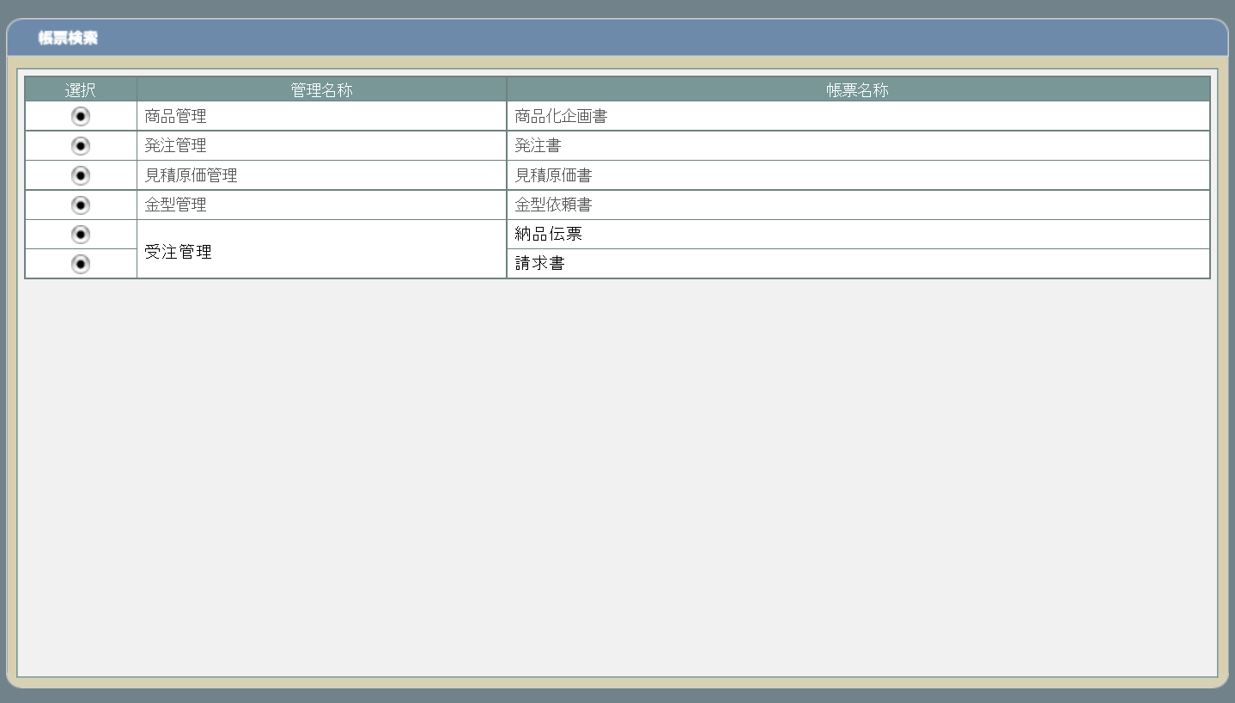

旧レイアウト

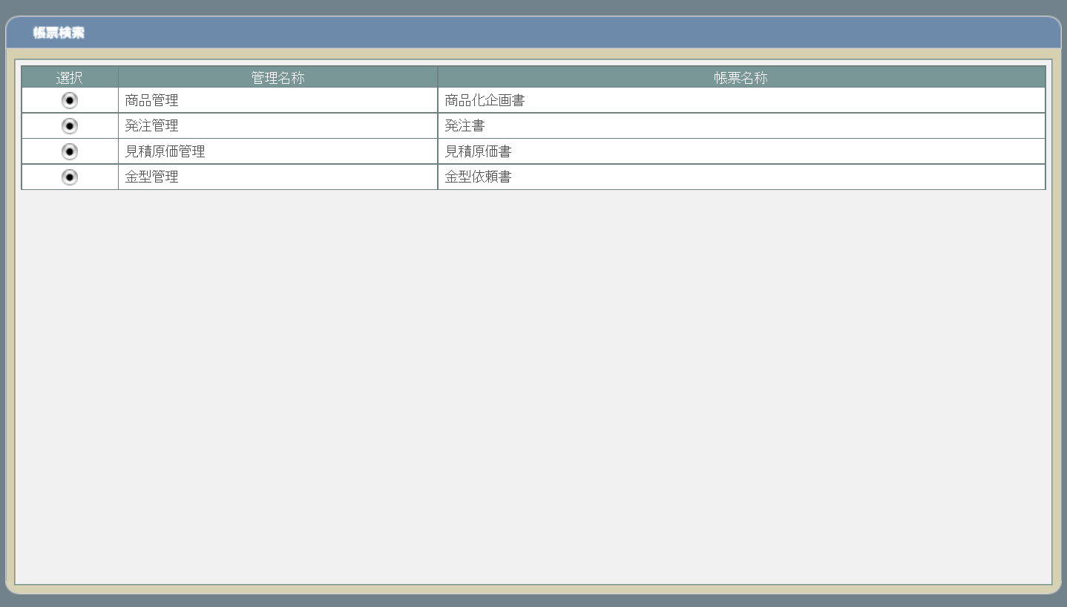

派生画面
なし

項目定義
No. | 名称 |  | 部品 |  | I/O | 必須 | 形式 |  | 桁数 | 下限 | 上限 | 初期値
1 | 遷移ボタン |  | ボタン |  | I | - | - |  | - | - | - | ボタン画像
2 | 管理名称 |  | ラベル |  | O | - | - |  | - | - | - | 固定値(画面レイアウト参照)
3 | 帳票名称 |  | ラベル |  | O | - | - |  | - | - | - | 固定値(画面レイアウト参照)

動作定義
No. | 項目 |  |  | 動作 |  |  |  | 処理
1 | 商品化企画書遷移ボタン |  |  | クリック |  |  |  | 商品化企画書検索画面(U-09-01 ※本書では扱わない)に同ウィンドウで遷移する
2 | 発注書遷移ボタン |  |  | クリック |  |  |  | 発注書検索画面(U-09-03)に同ウィンドウで遷移する
3 | 見積原価書遷移ボタン |  |  | クリック |  |  |  | 見積原価書検索画面(U-09-05)に同ウィンドウで遷移する
4 | 金型依頼書遷移ボタン |  |  | クリック |  |  |  | 金型依頼書検索画面(U-09-07 ※本書では扱わない)に同ウィンドウで遷移する
5 | 納品伝票遷移ボタン |  |  | クリック |  |  |  | 納品伝票検索画面(U-09-09)に同ウィンドウで遷移する
6 | 請求書遷移ボタン |  |  | クリック |  |  |  | 請求書検索画面(U-09-11)に同ウィンドウで遷移する

発注書検索
画面定義
共通情報 |  |  | プロジェクト名 |  | 株式会社クワガタ様向け KID'S 受発注機能改修 |  |  |  |  |  |  |  |  | 作成者 | solcom
 |  |  | システム名 |  | Kuwagata Integrated Dealing System (KID'S) |  |  |  |  |  |  |  |  | 作成日付 | 2019-02-19
 |  |  | 工程名 |  | 基本設計 |  |  |  |  |  |  |  |  | バージョン | 0.6
 |  |  | ドキュメントID |  | KIDS0002 |  |  |  |  |  |  |  |  | 更新者
 |  |  | ドキュメント名 |  | 基本設計 画面設計書 |  |  |  |  |  |  |  |  | 更新日付
書誌情報 |  |  | 画面ID |  | U-09-03
 |  |  | 画面の名称 |  | 発注書検索
 |  |  | 概要 |  | 帳票出力のため、発注書の検索を行う画面。本画面は元画面(「帳票出力メニュー」U-09-00)と同ウィンドウで遷移する。

画面レイアウト
新レイアウト

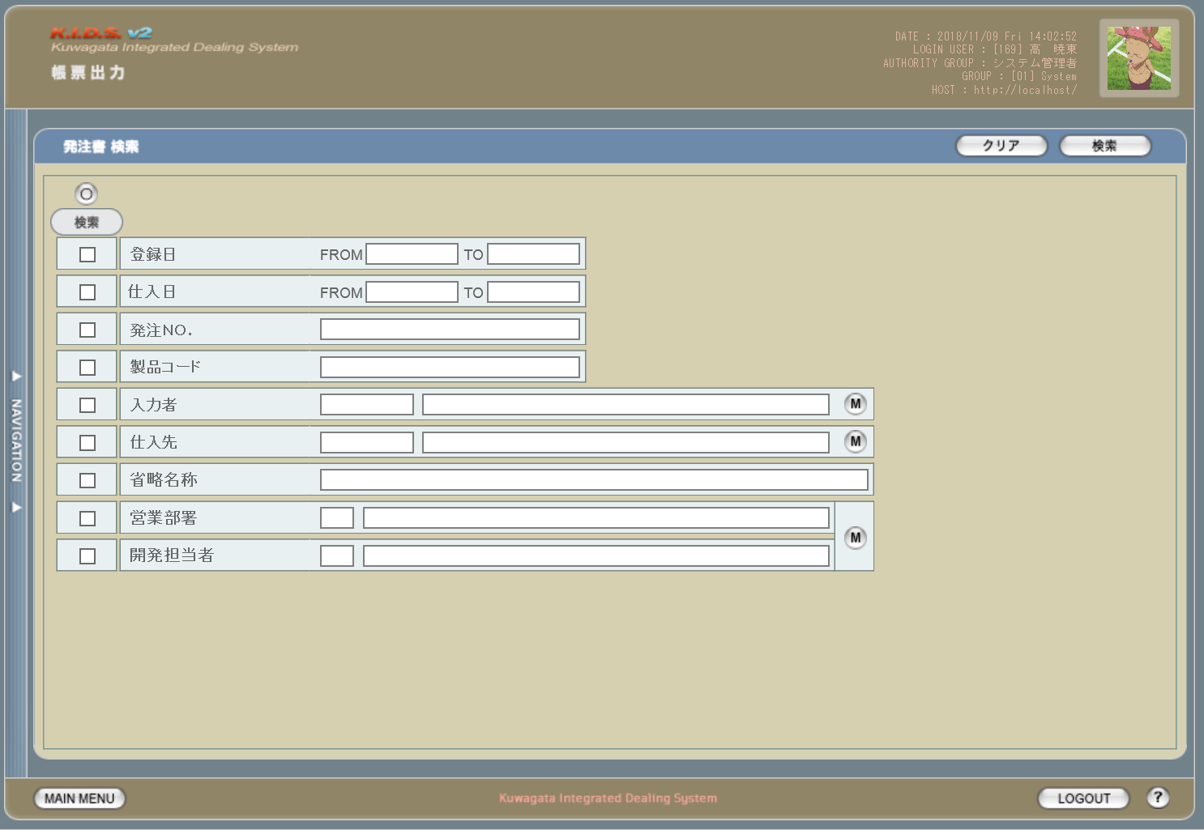

旧レイアウト

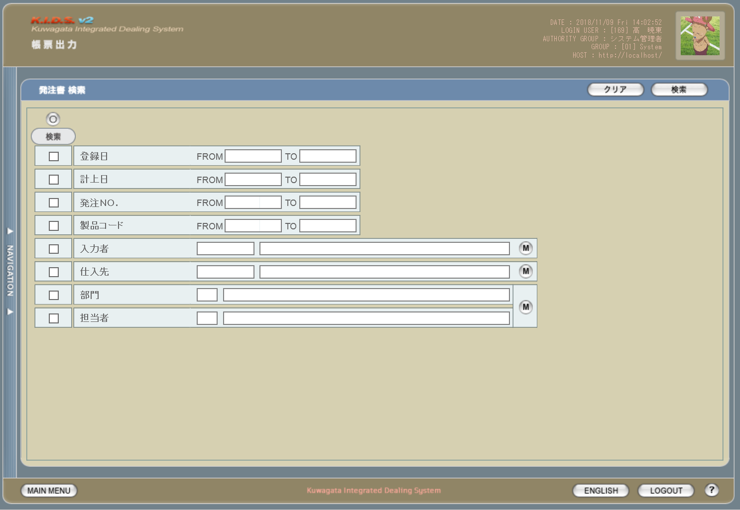

派生画面
1 | U-09-03-1 |  | エラーダイアログ |  |  | 日付・製品コード等、入力値のフォーマットに制限がある項目においてバリデーションエラーが発生した場合に通知する画面。この画面は前画面(U-09-03)上に表示するJavaScript制御のアラートボックスである。

画面レイアウト

 |  |  |  |  |  |  | ・Google Chromeの場合 |  |  |  |  |  | ・Microsoft Edgeの場合
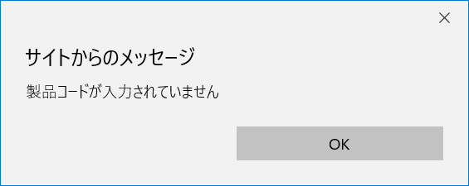

2 | U-09-03-2 |  | エラー画面 |  |  | 検索結果が多すぎる・DBアクセスエラー発生等、何らかの理由で検索が成功しなかったことを通知する画面。この画面は前画面(U-09-03)とは別ウィンドウで表示する。

画面レイアウト

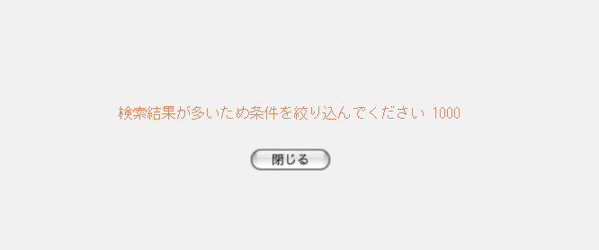

項目定義
No. | 名称 |  |  | 部品 |  |  | I/O | 必須 | 形式 |  | 桁数 | 下限 | 上限 | 初期値
1 | クリア |  |  | ボタン |  |  | I | - | - |  | - | - | - | 固定値「クリア」
2 | 検索 |  |  | ボタン |  |  | I | - | - |  | - | - | - | 固定値「検索」
3 | 検索全項目切替 |  |  | ボタン |  |  | I | - | - |  | - | - | - | OFF
4 | 検索項目チェック |  |  | チェックボックス |  |  | I | - | - |  | - | - | - | OFF
5 | 登録日FROM |  |  | テキストボックス |  |  | I | △ ※1 | yyyy/mm/dd |  | 4+2+2 | - | - | -
6 | 登録日TO |  |  | テキストボックス |  |  | I | △ ※1 | yyyy/mm/dd |  | 4+2+2 | - | - | -
7 | 仕入日FROM |  |  | テキストボックス |  |  | I | △ ※1 | yyyy/mm/dd |  | 4+2+2 | - | - | -
8 | 仕入日TO |  |  | テキストボックス |  |  | I | △ ※1 | yyyy/mm/dd |  | 4+2+2 | - | - | -
9 | 発注ＮＯ. |  |  | テキストボックス |  |  | I | △ ※2 | ※3 |  | 8(+2) | - | - | -
10 | 製品コード |  |  | テキストボックス |  |  | I | △ ※2 | 半角数字と「_」のみ 複数指定の場合「,」「-」も許可 xxxxx(_rr) ※4 |  | 5(+2) | - | - | -

11 | 入力者コード |  |  | テキストボックス |  |  | I | △ ※2 | 直接入力不可 半角英数字 |  | 3 | - | - | -

12 | 入力者名 |  |  | テキストボックス |  |  | I | △ ※2 | 直接入力不可 |  | - | - | - | -
13 | 入力者検索 |  |  | ボタン |  |  | I | - | - |  | - | - | - | ボタン画像
14 | 仕入先コード |  |  | テキストボックス |  |  | I | △ ※2 | 直接入力不可 半角英数字 |  | 4 |  |  | -

15 | 仕入先名 |  |  | テキストボックス |  |  | I | △ ※2 | 直接入力不可 |  | - |  |  | -
16 | 仕入先検索 |  |  | ボタン |  |  | I | - | - |  | - | - | - | ボタン画像
17 | 省略名称 |  |  | テキストボックス |  |  | I | △ ※2 | - |  | - | - | - | -
18 | 営業部署コード |  |  | テキストボックス |  |  | I | △ ※2 | 直接入力不可 半角英数字 |  | 2 | - | - | -

19 | 営業部署名 |  |  | テキストボックス |  |  | I | △ ※2 | 直接入力不可 |  | - | - | - | -
20 | 開発担当者コード |  |  | テキストボックス |  |  | I | △ ※2 | 直接入力不可 半角英数字 |  | 3 | - | - | -

21 | 開発担当者名 |  |  | テキストボックス |  |  | I | △ ※2 | 直接入力不可 |  | - | - | - | -
22 | 部署・担当者検索 |  |  | ボタン |  |  | I | - | - |  | - | - | - | ボタン画像
23 | エラーメッセージ |  |  | ラベル |  |  | O | - | - |  | - | - | - | 下記エラーメッセージ参照
24 | OK |  |  | ボタン |  |  | I | - | - |  | - | - | - | 固定値「OK」
 | ※1 | 該当項目の検索条件チェックがONの場合必須。ただしFROMかTOのどちらかが入力されていればOKとする。
 | ※2 | 該当項目の検索条件チェックがONの場合必須
 | ※3 | 規定フォーマットはyymmxxxx(_nn)。_nnの部分は該当データのリビジョン番号(ゼロパディングあり2桁)で省略可。xxxxは1ヶ月ごとの通し番号。
 | ※4 | フォーマットはxxxxx(製品コード)+_rr(該当製品の再販コード)。「_rr」部分は省略可。

改修対象項目定義
No. | 名称 |  |  | 種別 | 改修内容
1 | 仕入日 |  |  | 変更 | 検索条件に含める項目を変更
2 | 発注ＮＯ. |  |  | 変更 | 複数・範囲指定を可能に変更。複数の連続した値を指定する(範囲指定)場合は「-」、連続しない値を指定する場合は「,」で指定する値をつなぐ。
3 | 製品コード |  |  | 変更
4 | 省略名称 |  |  | 追加 | 会社マスタ改修により追加
5 | 営業部署 |  |  | 変更 | 見積原価計算書フォーマット変更により項目名変更
6 | 開発担当者 |  |  | 変更

動作定義
No. | 項目 |  |  |  | 動作 |  |  |  |  | 処理
1 | クリア |  |  |  | クリック |  |  |  |  | 入力欄をすべてクリアする
2 | 検索 |  |  |  | クリック |  |  |  |  | バリデーションチェック、検索処理
3 | 検索全項目切替 |  |  |  | クリック |  |  |  |  | 全検索項目チェックのON/OFFを一律に切り替える
4 | 検索項目チェック |  |  |  | 切替 |  |  |  |  | チェックがONの項目を検索条件に含める
5 | 入力者検索 |  |  |  | クリック |  |  |  |  | 改修対象外
6 | 仕入先検索 |  |  |  | クリック |  |  |  |  | 改修対象外
7 | 部署・担当者検索 |  |  |  | クリック |  |  |  |  | 改修対象外
8 | OK |  |  |  | クリック |  |  |  |  | 本ダイアログ(U-09-03-1)を閉じて前画面(U-09-03)表示状態に戻る
9 | 閉じる |  |  |  | クリック |  |  |  |  | 本画面(U-09-03-2)を閉じて前画面(U-09-03)表示状態に戻る

処理定義
No. | 処理名 |  |  |  |  | 処理内容
1 | バリデーションチェック |  |  |  |  | 1 | 検索条件チェックがONの項目が未入力の場合(※1)、下記のエラーメッセージNo.1をセットする
 |  |  |  |  |  | 2 | 登録日FROM・登録日TO・仕入日FROM・仕入日TOのいずれか1件以上が正規表現「^\d{4}\/\d{1,2}\/\d{1,2}$」に一致しない場合、下記のエラーメッセージNo.2をセットする

 |  |  |  |  |  | 3 | 登録日FROM・登録日TO・仕入日FROM・仕入日TOのいずれか1件以上が存在しない日付(2/31等)の場合、下記のエラーメッセージNo.3をセットする

 |  |  |  |  |  | 4 | 登録日FROMが登録日TOよりも未来の日付である場合、または仕入日FROMが仕入日TOよりも未来の日付である場合、下記のエラーメッセージNo.4をセットする

 |  |  |  |  |  | 5 | 登録日FROMが現在の日付よりも未来である場合、下記のエラーメッセージNo.5をセットする
 |  |  |  |  |  | 6 | 発注ＮＯ.(範囲指定・複数指定の場合は1件ずつチェックを行う)が正規表現「^\d{8}(_\d{2})?$」に一致しない場合、下記のエラーメッセージNo.6をセットする

 |  |  |  |  |  | 7 | 製品コード(範囲指定・複数指定の場合は1件ずつチェックを行う)が正規表現「^\d{5}(_\d{2})?$」に一致しない場合、下記のエラーメッセージNo.6をセットする

 |  |  |  |  |  | 8 | エラーメッセージがセットされている場合、エラーダイアログ(U-09-03-1)を表示する
2 | 検索処理 |  |  |  |  | 1 | 発注ＮＯ.・製品コードが複数指定もしくは範囲指定された場合はOR、BETWEEN等を使用して対応する。
 |  |  |  |  |  | 2 | DBアクセスエラー等何らかの理由で検索処理に失敗した場合、下記のエラーメッセージNo.7をセットする
 |  |  |  |  |  | 3 | 検索結果件数が1000件を超える場合、下記のエラーメッセージNo.8をセットする
 |  |  |  |  |  | 4 | エラーメッセージがセットされている場合、エラー画面(U-09-03-2)を別ウィンドウで開く
 | ※1 | 登録日・仕入日の検索条件チェックがONの場合、FROMかTOのどちらかが入力してあれば可。

エラーメッセージ
No. | エラー内容 |  |  |  |  |  |  |  |  | エラーメッセージ ※
1 | バリデーションチェックNo.1でエラー発生 |  |  |  |  |  |  |  |  | 〇〇が入力されていません
2 | バリデーションチェックNo.2でエラー発生 |  |  |  |  |  |  |  |  | 〇〇の年月日を正しく指定してください
3 | バリデーションチェックNo.3でエラー発生 |  |  |  |  |  |  |  |  | 〇〇に存在しない日付が指定されました
4 | バリデーションチェックNo.4でエラー発生 |  |  |  |  |  |  |  |  | 〇〇FROMに〇〇TOより未来の日付が指定されました
5 | バリデーションチェックNo.5でエラー発生 |  |  |  |  |  |  |  |  | 登録日FROMに未来の日付が指定されました
6 | バリデーションチェックNo.6・7でエラー発生 |  |  |  |  |  |  |  |  | 〇〇の書式に誤りがあります
7 | 検索処理に失敗した場合 |  |  |  |  |  |  |  |  | 発注書データの検索に失敗しました
8 | 検索結果件数が1000件を超える場合 |  |  |  |  |  |  |  |  | 検索結果が多いため条件を絞り込んでください 1000
 | ※ | 「〇〇」にはエラーが発生した箇所(「登録日FROM」「製品コード」等)が入る

発注書一覧
画面定義
共通情報 |  |  | プロジェクト名 |  |  | 株式会社クワガタ様向け KID'S 受発注機能改修 |  |  |  |  |  |  |  |  | 作成者 |  | solcom
 |  |  | システム名 |  |  | Kuwagata Integrated Dealing System (KID'S) |  |  |  |  |  |  |  |  | 作成日付 |  | 2019-02-19
 |  |  | 工程名 |  |  | 基本設計 |  |  |  |  |  |  |  |  | バージョン |  | 0.6
 |  |  | ドキュメントID |  |  | KIDS0002 |  |  |  |  |  |  |  |  | 更新者
 |  |  | ドキュメント名 |  |  | 基本設計 画面設計書 |  |  |  |  |  |  |  |  | 更新日付
書誌情報 |  |  | 画面ID |  |  | U-09-04
 |  |  | 画面の名称 |  |  | 発注書一覧
 |  |  | 概要 |  |  | 帳票出力のため、発注書の検索結果一覧を表示する画面。この画面は前画面(「発注書検索」U-09-03)とは別ウィンドウで表示する。

画面レイアウト
新レイアウト

旧レイアウト

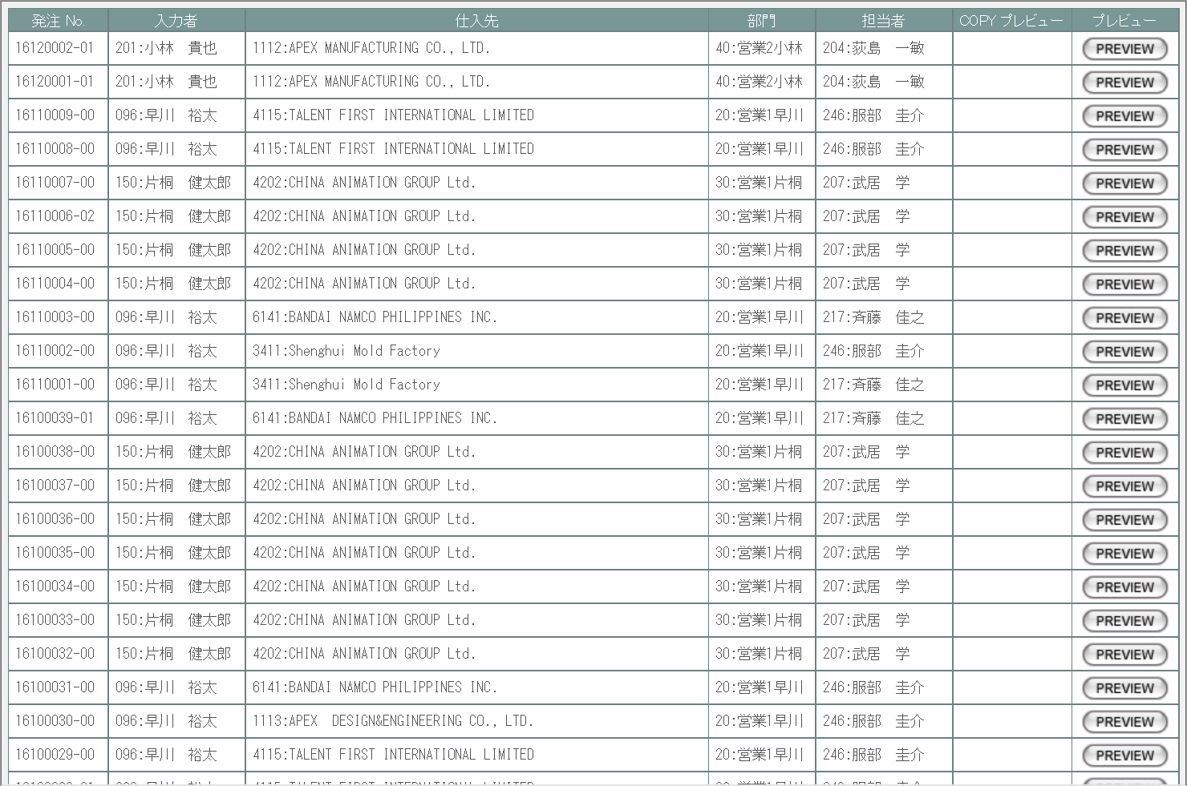

派生画面
1 | U-09-04-1 |  |  | 発注書プレビュー |  |  | 発注書のプレビューを表示する。ここから印刷が可能。この画面は前画面(U-09-04)とは別ウィンドウで表示する。

画面レイアウト

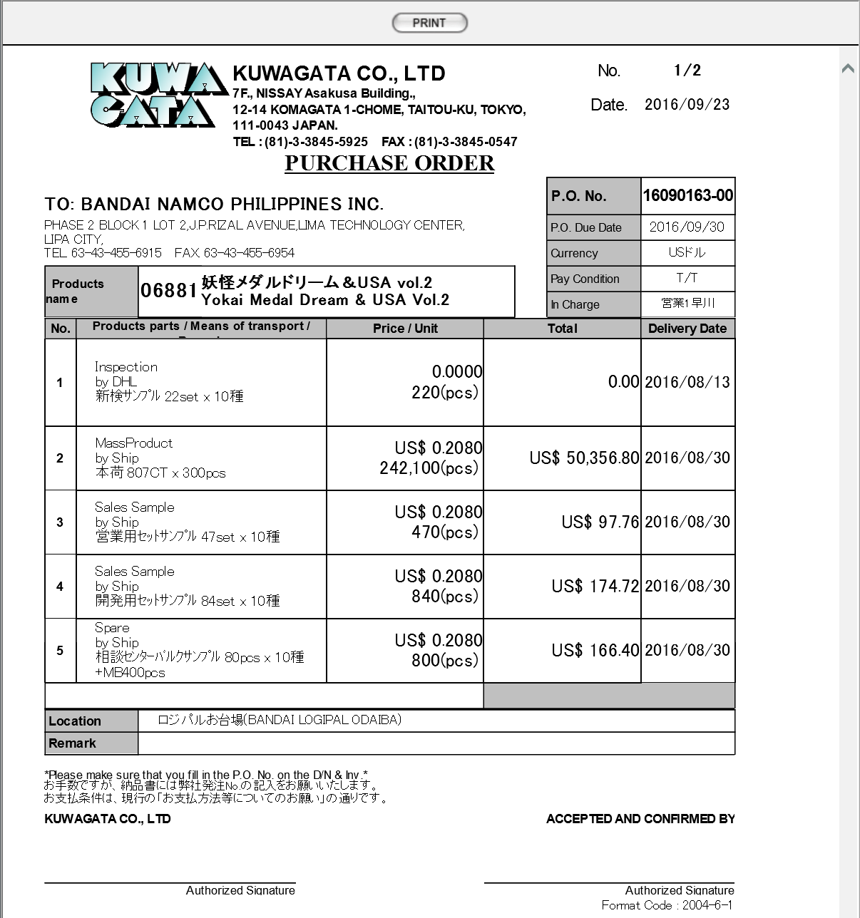

項目定義
No. | 名称 |  |  |  | 部品 |  | I/O | 必須 | 形式 |  |  | 桁数 | 下限 | 上限 | 初期値
1 | 発注ＮＯ. |  |  |  | ラベル |  | O | - | - |  |  | 8+2 | - | - | m_purchaseorder.strordercode
2 | 入力者コード |  |  |  | ラベル |  | O | - | - |  |  | 3 | - | - | m_purchaseorder.strinsertusercode
3 | 入力者名 |  |  |  | ラベル |  | O | - | - |  |  | - | - | - | m_purchaseorder.strinsertusername
4 | 仕入先コード |  |  |  | ラベル |  | O | - | - |  |  | 4 | - | - | m_purchaseorder.strcustomercode
5 | 仕入先名 |  |  |  | ラベル |  | O | - | - |  |  | - | - | - | m_purchaseorder.strcustomername
6 | 営業部署コード |  |  |  | ラベル |  | O | - | - |  |  | 2 | - | - | m_purchaseorder.strgroupcode
7 | 営業部署名 |  |  |  | ラベル |  | O | - | - |  |  | - | - | - | m_purchaseorder.strgroupcode
8 | 開発担当者コード |  |  |  | ラベル |  | O | - | - |  |  | 3 | - | - | m_purchaseorder.strusercode
9 | 開発担当者名 |  |  |  | ラベル |  | O | - | - |  |  | - | - | - | m_purchaseorder.strusername
10 | COPY |  |  |  | ボタン |  | I | - | - |  |  | - | - | - | 固定値「COPY」
11 | PREVIEW |  |  |  | ボタン |  | I | - | - |  |  | - | - | - | 固定値「PREVIEW」
12 | PRINT |  |  |  | ボタン |  | I | - | - |  |  | - | - | - | 固定値「PRINT」

改修対象項目定義
No. | 名称 |  |  |  | 種別 | 改修内容
1 | 営業部署 |  |  |  | 変更 | 見積原価計算書フォーマット変更により項目名変更
2 | 開発担当者 |  |  |  | 変更

動作定義
No. | 項目 |  |  |  |  | 動作 |  |  |  | 処理
1 | PREVIEW |  |  |  |  | クリック |  |  |  | 発注書プレビュー画面(U-09-04-1)を別ウィンドウで表示する
2 | COPY |  |  |  |  | クリック |  |  |  | 発注書プレビュー画面(U-09-04-1)を別ウィンドウで表示する。プレビュー中に赤で文字列「COPY」をオーバーレイ表示する。

3 | PRINT |  |  |  |  | クリック |  |  |  | プレビュー表示中の発注書を印刷、印刷回数(m_purchaseorder.lngprintcount)を+1して更新する

備考
1 | 発注書印刷内容の詳細はシート「帳票・DB項目対比表(1)」参照。
2 | 本改修により、新規テーブル「発注書マスタ」(m_purchaseorder)および「発注書詳細テーブル」(t_purchaseorderdetail)が追加される。
 | 各テーブルの定義については別紙『KID'Sシステム改修 DB定義書_20190315追加分.xlsx』参照。

使用する部品
この画面はレイアウトに変更なし

操作手順
1 | プレビューボタンを押下
 |  | → 発注書プレビュー画面(U-09-04-1)を別ダイアログで開く

1 | U-09-04-1 |  | 発注書プレビュー画面 |  |  |  | 発注書のプレビューを表示する。ここから印刷が可能。この画面は前画面(U-09-04)とは別にダイアログをポップアップで開く。

 |  |  |  |  |  |  |  |  |  |  |  |  |  |  | 画面要素
 |  |  |  |  |  |  |  |  |  |  |  |  |  |  | 1 | PRINTボタン
 |  |  |  |  |  |  |  |  |  |  |  |  |  |  |  | 押下により発注書の印刷を行う。
 |  |  |  |  |  |  |  |  |  |  |  |  |  |  | 変更要素
 |  |  |  |  |  |  |  |  |  |  |  |  |  |  | 1 | 宛先名
 |  |  |  |  |  |  |  |  |  |  |  |  |  |  |  | 会社マスタ「宛先名称」の値を使用する。

画面遷移
遷移元 |  |  |  |  |  |  |  |  |  |  | 遷移先
1 | U-09-03 |  | 発注書検索 |  |  |  |  |  |  |  | 1 | U-09-04-1 | 発注書プレビュー

備考
1 | この画面に関連する処理には、
 | a | 会社マスタへの『宛先名称』項目の追加
 | がある。
 | 処理の詳細については別紙『KID'Sシステム改修 機能設計書.xlsx』の
 | a | シート「会社マスタへの『宛先名称』項目の追加」
 | を参照のこと。

見積原価書検索
画面定義
共通情報 |  |  | プロジェクト名 |  | 株式会社クワガタ様向け KID'S 受発注機能改修 |  |  |  |  |  |  |  |  | 作成者 | solcom
 |  |  | システム名 |  | Kuwagata Integrated Dealing System (KID'S) |  |  |  |  |  |  |  |  | 作成日付 | 2019-02-19
 |  |  | 工程名 |  | 基本設計 |  |  |  |  |  |  |  |  | バージョン | 0.6
 |  |  | ドキュメントID |  | KIDS0002 |  |  |  |  |  |  |  |  | 更新者
 |  |  | ドキュメント名 |  | 基本設計 画面設計書 |  |  |  |  |  |  |  |  | 更新日付
書誌情報 |  |  | 画面ID |  | U-09-05
 |  |  | 画面の名称 |  | 見積原価書検索
 |  |  | 概要 |  | 帳票出力のため、見積原価計算書の検索を行う画面。本画面は元画面(「帳票出力メニュー」U-09-00)と同ウィンドウで遷移する。

画面レイアウト
新レイアウト

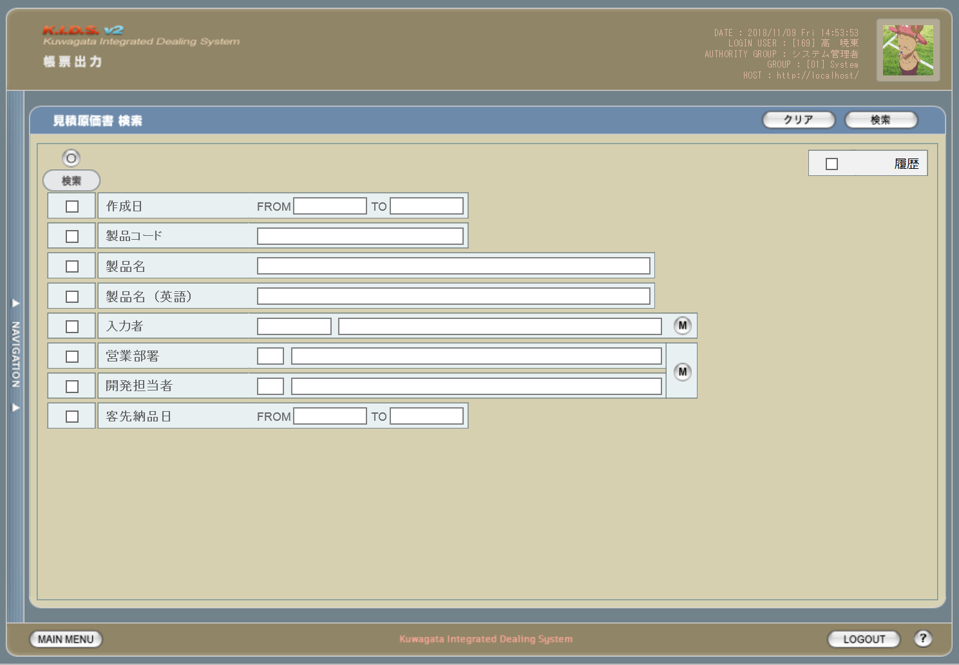

旧レイアウト

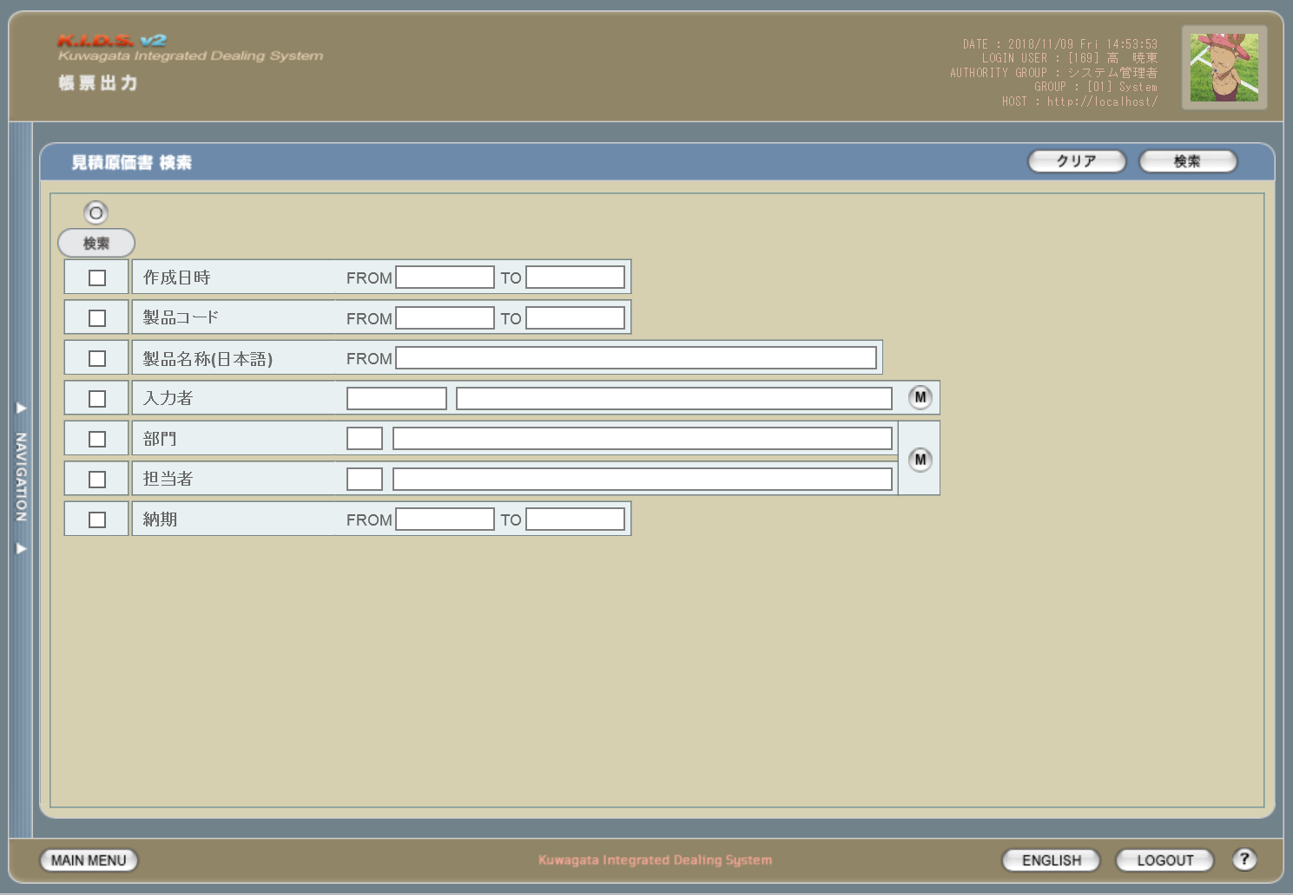

派生画面
1 | U-09-05-1 |  | エラーダイアログ |  |  | 日付・製品コード等、入力値のフォーマットに制限がある項目においてバリデーションエラーが発生した場合に通知する画面。この画面は前画面(U-09-05)上に表示するJavaScript制御のアラートボックスである。

画面レイアウト

 |  |  |  |  |  |  | ・Google Chromeの場合 |  |  |  |  |  | ・Microsoft Edgeの場合

2 | U-09-05-2 |  | エラー画面 |  |  | 検索結果が多すぎる・DBアクセスエラー発生等、何らかの理由で検索が成功しなかったことを通知する画面。この画面は前画面(U-09-05)とは別ウィンドウで表示する。

画面レイアウト

項目定義
No. | 名称 |  |  | 部品 |  |  | I/O | 必須 | 形式 |  | 桁数 | 下限 | 上限 | 初期値
1 | クリア |  |  | ボタン |  |  | I | - | - |  | - | - | - | 固定値「クリア」
2 | 検索 |  |  | ボタン |  |  | I | - | - |  | - | - | - | 固定値「検索」
3 | 履歴 |  |  | チェックボックス |  |  | I | - | - |  | - | - | - | OFF
4 | 検索全項目切替 |  |  | ボタン |  |  | I | - | - |  | - | - | - | OFF
5 | 検索条件チェック |  |  | チェックボックス |  |  | I | - | - |  | - | - | - | OFF
6 | 作成日時FROM |  |  | テキストボックス |  |  | I | △ ※1 | yyyy/mm/dd |  | 4+2+2 | - | - | -
7 | 作成日時TO |  |  | テキストボックス |  |  | I | △ ※1 | yyyy/mm/dd |  | 4+2+2 | - | - | -
8 | 製品コード |  |  | テキストボックス |  |  | I | △ ※2 | 半角数字と「_」のみ 複数指定の場合「,」「-」も許可 xxxxx(_rr) ※3 |  | 5(+2) | - | - | -

9 | 製品名 |  |  | テキストボックス |  |  | I | △ ※2 | - |  | - | - | - | -
10 | 製品名（英語） |  |  | テキストボックス |  |  | I | △ ※2 | - |  | - | - | - | -
11 | 入力者コード |  |  | テキストボックス |  |  | I | △ ※2 | 直接入力不可 半角英数字 |  | 3 | - | - | -4

12 | 入力者名 |  |  | テキストボックス |  |  | I | △ ※2 | 直接入力不可 |  | - | - | - | -
13 | 入力者検索 |  |  | ボタン |  |  | I | - | - |  | - | - | - | ボタン画像
14 | 営業部署コード |  |  | テキストボックス |  |  | I | △ ※2 | 直接入力不可 半角英数字 |  | 2 | - | - | -

15 | 営業部署名 |  |  | テキストボックス |  |  | I | △ ※2 | 直接入力不可 |  | - | - | - | -
16 | 開発担当者コード |  |  | テキストボックス |  |  | I | △ ※2 | 直接入力不可 半角英数字 |  | 3 | - | - | -

17 | 開発担当者名 |  |  | テキストボックス |  |  | I | △ ※2 | 直接入力不可 |  | - | - | - | -
18 | 部署・担当者検索 |  |  | ボタン |  |  | I | - | - |  | - | - | - | ボタン画像
19 | 客先納品日FROM |  |  | テキストボックス |  |  | I | △ ※1 | yyyy/mm/dd |  | 4+2+2 | - | - | -
20 | 客先納品日TO |  |  | テキストボックス |  |  | I | △ ※1 | yyyy/mm/dd |  | 4+2+2 | - | - | -
21 | エラーメッセージ【1】 |  |  | ラベル |  |  | O | - | - |  | - | - | - | 下記エラーメッセージ参照
22 | OK |  |  | ボタン |  |  | I | - | - |  | - | - | - | 固定値「OK」
23 | エラーメッセージ【2】 |  |  | ラベル |  |  | O | - | - |  | - | - | - | 下記エラーメッセージ参照
24 | 閉じる |  |  | ボタン |  |  | I | - | - |  | - | - | - | 固定値「閉じる」
 | ※1 | 該当項目の検索条件チェックがONの場合必須。ただしFROMかTOのどちらかが入力されていればOKとする。
 | ※2 | 該当項目の検索条件チェックがONの場合必須
 | ※3 | フォーマットはxxxxx(製品コード)+_rr(該当製品の再販コード)。「_rr」部分は省略可。

改修対象項目定義
No. | 名称 |  |  | 種別 | 改修内容
1 | 履歴 |  |  | 追加 | この項目にチェックを入れた場合、検索対象に過去の見積原価データを含める。現行では見積原価を修正・変更すると最新のデータのみが検索対象となるが、本改修により修正・変更前の過去データも検索対象となる。

2 | 製品コード |  |  | 変更 | 複数・範囲指定を可能に変更。複数の連続した値を指定する(範囲指定)場合は「-」、連続しない値を指定する場合は「,」で指定する値をつなぐ。

3 | 製品名 |  |  | 変更 | 見積原価計算書フォーマット変更により項目名変更
4 | 製品名（英語） |  |  | 追加 | 見積原価計算書フォーマット変更により追加
5 | 営業部署 |  |  | 変更 | 本改修により項目名変更
6 | 開発担当者 |  |  | 変更
7 | 客先納品日 |  |  | 変更

動作定義
No. | 項目 |  |  |  | 動作 |  |  |  |  | 処理
1 | クリア |  |  |  | クリック |  |  |  |  | 入力欄をすべてクリアする
2 | 検索 |  |  |  | クリック |  |  |  |  | バリデーションチェック、検索処理
3 | 履歴 |  |  |  | 切替 |  |  |  |  | チェックがONの際、検索対象に過去の見積原価データを含める
4 | 検索全項目切替 |  |  |  | クリック |  |  |  |  | 全検索項目チェックのON/OFFを一律に切り替える
5 | 検索項目チェック |  |  |  | 切替 |  |  |  |  | チェックがONの項目を検索条件に含める
6 | 入力者検索 |  |  |  | クリック |  |  |  |  | 改修対象外
7 | 部署・担当者検索 |  |  |  | クリック |  |  |  |  | 改修対象外
8 | OK |  |  |  | クリック |  |  |  |  | 本ダイアログ(U-09-05-1)を閉じて前画面(U-09-05)表示状態に戻る
9 | 閉じる |  |  |  | クリック |  |  |  |  | 本画面(U-09-05-2)を閉じて前画面(U-09-05)表示状態に戻る

処理定義
No. | 処理名 |  |  |  |  | 処理内容
1 | バリデーションチェック |  |  |  |  | 1 | 検索条件チェックがONの項目が未入力の場合(※1)、下記のエラーメッセージNo.1をセットする
 |  |  |  |  |  | 2 | 作成日FROM・作成日TO・客先納品日FROM・客先納品日TOのいずれか1件以上が正規表現「^\d{4}\/\d{1,2}\/\d{1,2}$」に一致しない場合、下記のエラーメッセージNo.2をセットする

 |  |  |  |  |  | 3 | 作成日FROM・作成日TO・客先納品日FROM・客先納品日TOのいずれか1件以上が存在しない日付(2/31等)の場合、下記のエラーメッセージNo.3をセットする

 |  |  |  |  |  | 4 | 作成日FROMが作成日TOよりも未来の日付である場合、または客先納品日FROMが客先納品日TOよりも未来の日付である場合、下記のエラーメッセージNo.4をセットする

 |  |  |  |  |  | 5 | 作成日FROMが現在の日付よりも未来である場合、下記のエラーメッセージNo.5をセットする
 |  |  |  |  |  | 6 | 製品コード(範囲指定・複数指定の場合は1件ずつチェックを行う)が正規表現「^\d{5}(_\d{2})?$」に一致しない場合、下記のエラーメッセージNo.6をセットする

 |  |  |  |  |  | 7 | エラーメッセージがセットされている場合、エラーダイアログ(U-09-05-1)を表示する
2 | 検索処理 |  |  |  |  | 1 | 製品コードが複数指定もしくは範囲指定された場合はOR、BETWEEN等を使用して対応する。
 |  |  |  |  |  | 2 | DBアクセスエラー等何らかの理由で検索処理に失敗した場合、下記のエラーメッセージNo.7をセットする
 |  |  |  |  |  | 3 | 検索結果件数が1000件を超える場合、下記のエラーメッセージNo.8をセットする
 |  |  |  |  |  | 4 | エラーメッセージがセットされている場合、エラー画面(U-09-05-2)を別ウィンドウで開く
 | ※1 | 作成日・客先納品日の検索条件チェックがONの場合、FROMかTOのどちらかが入力してあれば可。

エラーメッセージ
No. | エラー内容 |  |  |  |  |  |  |  |  | エラーメッセージ ※
1 | バリデーションチェックNo.1でエラー発生 |  |  |  |  |  |  |  |  | 〇〇が入力されていません
2 | バリデーションチェックNo.2でエラー発生 |  |  |  |  |  |  |  |  | 〇〇の年月日を正しく指定してください
3 | バリデーションチェックNo.3でエラー発生 |  |  |  |  |  |  |  |  | 〇〇に存在しない日付が指定されました
4 | バリデーションチェックNo.4でエラー発生 |  |  |  |  |  |  |  |  | 〇〇FROMに〇〇TOより未来の日付が指定されました
5 | バリデーションチェックNo.5でエラー発生 |  |  |  |  |  |  |  |  | 作成日FROMに未来の日付が指定されました
6 | バリデーションチェックNo.6でエラー発生 |  |  |  |  |  |  |  |  | 製品コードの書式に誤りがあります
7 | 検索処理に失敗した場合 |  |  |  |  |  |  |  |  | 見積原価データの検索に失敗しました
8 | 検索結果件数が1000件を超える場合 |  |  |  |  |  |  |  |  | 検索結果が多いため条件を絞り込んでください 1000
 | ※ | 「〇〇」にはエラーが発生した箇所(「登録日FROM」「製品コード」等)が入る

見積原価書一覧
画面定義
共通情報 |  | プロジェクト名 |  | 株式会社クワガタ様向け KID'S 受発注機能改修 |  |  |  |  |  |  |  | 作成者 | solcom
 |  | システム名 |  | Kuwagata Integrated Dealing System (KID'S) |  |  |  |  |  |  |  | 作成日付 | 2019-02-19
 |  | 工程名 |  | 基本設計 |  |  |  |  |  |  |  | バージョン | 0.6
 |  | ドキュメントID |  | KIDS0002 |  |  |  |  |  |  |  | 更新者
 |  | ドキュメント名 |  | 基本設計 画面設計書 |  |  |  |  |  |  |  | 更新日付
書誌情報 |  | 画面ID |  | U-09-06
 |  | 画面の名称 |  | 見積原価書一覧
 |  | 概要 |  | 帳票出力のため、見積原価書の検索結果一覧を表示する画面。この画面は前画面(「見積原価書検索」U-09-05)とは別ウィンドウで表示する。

画面レイアウト

新レイアウト

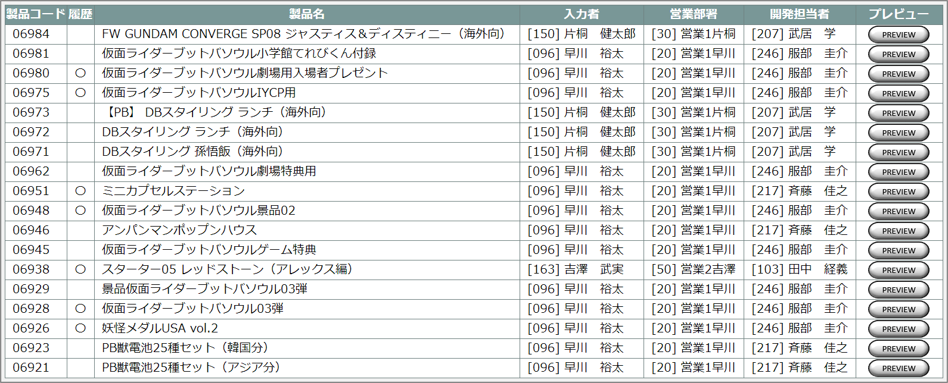

旧レイアウト

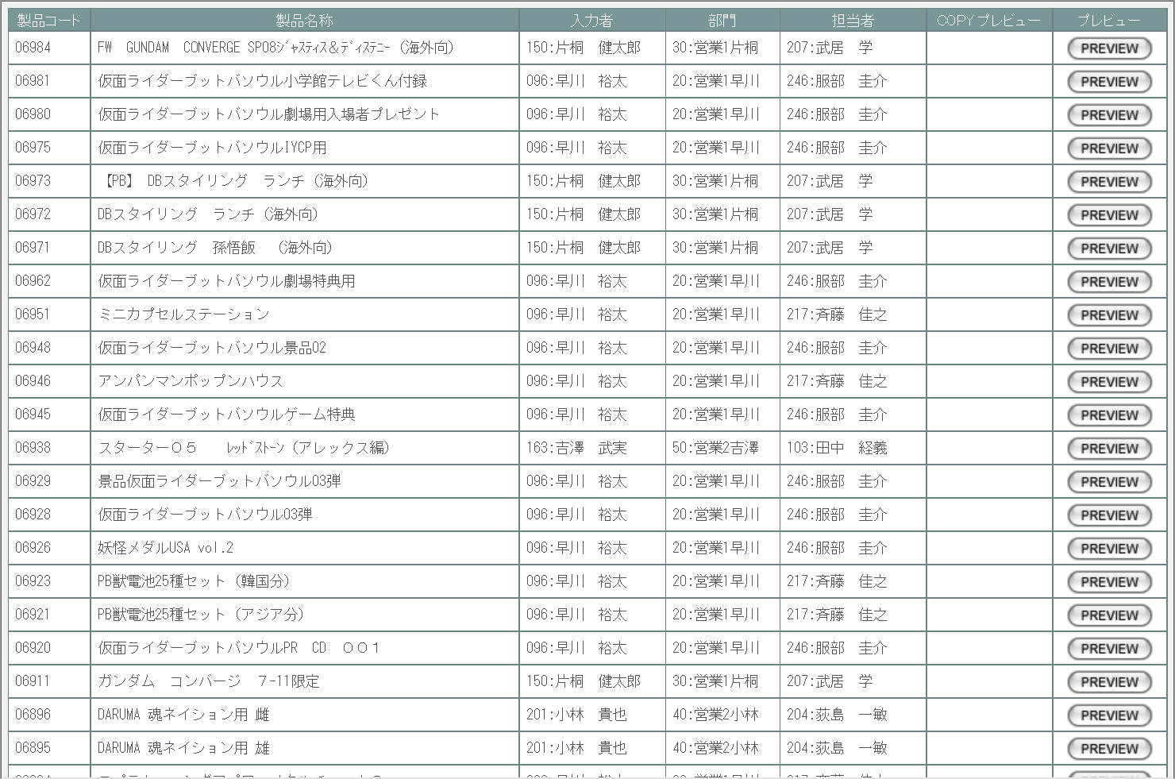

派生画面
なし

項目定義
No. | 名称 |  | 部品 |  | I/O | 必須 | 形式 |  | 桁数 | 下限 | 上限 | 初期値
1 | 製品コード |  | ラベル |  | O | - | 半角数字 |  | 5 | - | - | m_estimate.strproductcode
2 | 履歴 |  | ラベル |  | O | - | - |  | - | - | - | m_estimate.lngrevisionno > 0 なら「〇」
3 | 製品名 |  | ラベル |  | O | - | - |  | - | - | - | m_estimate.strproductcodeからm_product.strproductnameを取得

4 | 入力者コード |  | ラベル |  | O | - | 半角数字 |  | 3 | - | - | m_estimate.lnginputusercodeからm_user.struserdisplaycodeを取得

5 | 入力者名 |  | ラベル |  | O | - | - |  | - | - | - | m_estimate.lnginputusercodeからm_user.struserdisplaynameを取得

6 | 営業部署コード |  | ラベル |  | O | - | 半角数字 |  | 2 | - | - | m_estimate.strproductcodeに紐づくm_product.lnginchargegroupcodeからm_group.strgroupdisplaycodeを取得

7 | 営業部署名 |  | ラベル |  | O | - | - |  | - | - | - | m_estimate.strproductcodeに紐づくm_product.lnginchargegroupcodeからm_group.strgroupdisplaynameを取得

8 | 開発担当者コード |  | ラベル |  | O | - | 半角数字 |  | 3 | - | - | m_estimate.strproductcodeに紐づくm_product.lnginchargeusercodeからm_user.struserdisplaycodeを取得

9 | 開発担当者名 |  | ラベル |  | O | - | - |  | - | - | - | m_estimate.strproductcodeに紐づくm_product.lnginchargeusercodeからm_user.struserdisplaynameを取得

10 | プレビュー |  | ボタン |  | I | - | - |  | - | - | - | 固定値「PREVIEW」

改修対象項目定義
No. | 名称 |  | 種別 | 改修内容
1 | 履歴 |  | 追加 | 履歴管理機能の改修により追加
2 | 営業部署 |  | 変更 | 見積原価計算書フォーマット変更により項目名称変更
3 | 開発担当者 |  | 変更
4 | COPYプレビュー |  | 削除 | 見積原価管理機能改修により廃止

動作定義
No. | 項目 |  |  | 動作 |  |  |  | 処理
1 | プレビュー |  |  | クリック |  |  |  | 見積原価プレビュー画面(U-03-06)を別ウィンドウで表示する

納品伝票検索
画面定義
共通情報 |  |  | プロジェクト名 |  | 株式会社クワガタ様向け KID'S 受発注機能改修 |  |  |  |  |  |  |  |  | 作成者 | solcom
 |  |  | システム名 |  | Kuwagata Integrated Dealing System (KID'S) |  |  |  |  |  |  |  |  | 作成日付 | 2019-02-19
 |  |  | 工程名 |  | 基本設計 |  |  |  |  |  |  |  |  | バージョン | 0.6
 |  |  | ドキュメントID |  | KIDS0002 |  |  |  |  |  |  |  |  | 更新者
 |  |  | ドキュメント名 |  | 基本設計 画面設計書 |  |  |  |  |  |  |  |  | 更新日付
書誌情報 |  |  | 画面ID |  | U-09-09
 |  |  | 画面の名称 |  | 納品伝票検索
 |  |  | 概要 |  | 新規追加画面。帳票出力のため、納品データの検索を行う画面。本画面は元画面(「帳票出力メニュー」U-09-00)と同ウィンドウで遷移する。

画面レイアウト

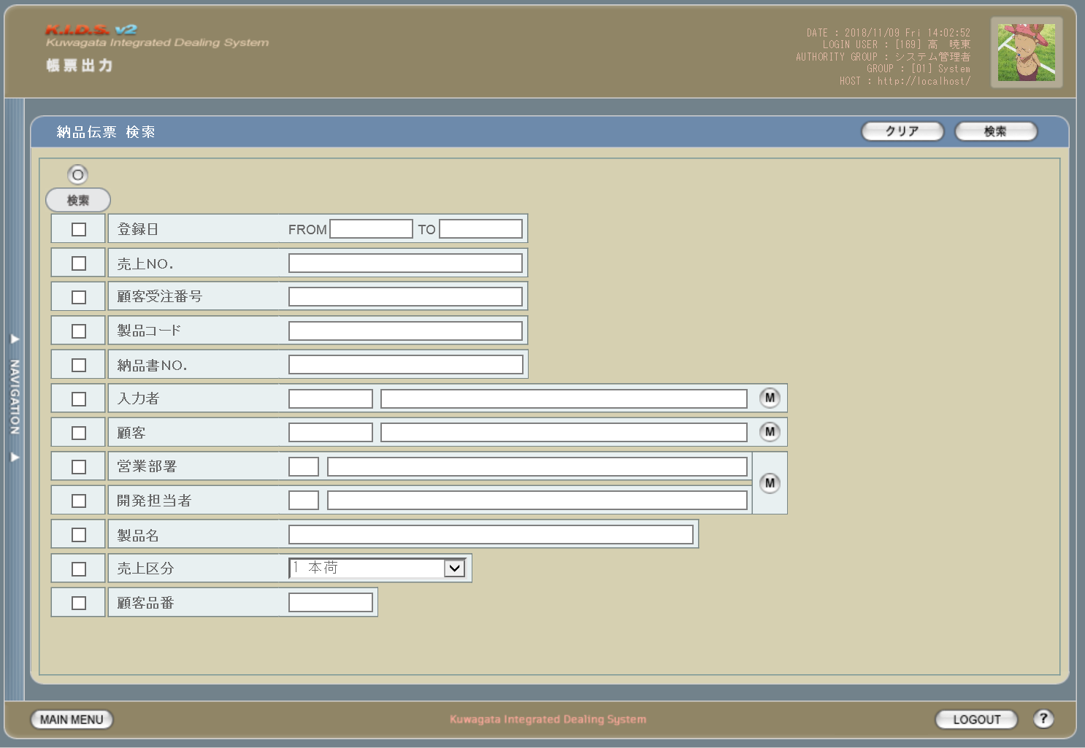

派生画面
1 | U-09-09-1 |  | エラーダイアログ |  |  | 日付・製品コード等、入力値のフォーマットに制限がある項目においてバリデーションエラーが発生した場合に通知する画面。この画面は前画面(U-09-09)上に表示するJavaScript制御のアラートボックスである。

画面レイアウト

 |  |  |  |  |  |  | ・Google Chromeの場合 |  |  |  |  |  | ・Microsoft Edgeの場合

2 | U-09-09-2 |  | エラー画面 |  |  | 検索結果が多すぎる・DBアクセスエラー発生等、何らかの理由で検索が成功しなかったことを通知する画面。この画面は前画面(U-09-09)とは別ウィンドウで表示する。

画面レイアウト

項目定義
No. | 名称 |  |  | 部品 |  |  | I/O | 必須 | 形式 |  | 桁数 | 下限 | 上限 | 初期値
1 | クリア |  |  | ボタン |  |  | I | - | - |  | - | - | - | 固定値「クリア」
2 | 検索 |  |  | ボタン |  |  | I | - | - |  | - | - | - | 固定値「検索」
3 | 検索全項目切替 |  |  | ボタン |  |  | I | - | - |  | - | - | - | OFF
4 | 検索条件チェック |  |  | チェックボックス |  |  | I | - | - |  | - | - | - | OFF
5 | 登録日FROM |  |  | テキストボックス |  |  | I | △ ※1 | yyyy/mm/dd |  | 4+2+2 | - | - | -
6 | 登録日TO |  |  | テキストボックス |  |  | I | △ ※1 | yyyy/mm/dd |  | 4+2+2 | - | - | -
7 | 売上ＮＯ. |  |  | テキストボックス |  |  | I | △ ※2 | 半角数字 複数指定の場合「,」「-」も許可 yymmxxxx ※3 |  | 8 | - | - | -

8 | 顧客受注番号 |  |  | テキストボックス |  |  | I | △ ※2 | 半角英数字 複数指定の場合「,」「-」も許可 |  | - | - | - | -

9 | 製品コード |  |  | テキストボックス |  |  | I | △ ※2 | 半角数字と「_」のみ 複数指定の場合「,」「-」も許可 xxxxx(_rr) ※4 |  | 5(+2) | - | - | -

10 | 納品書ＮＯ. |  |  | テキストボックス |  |  | I | △ ※2 | - |  | - | - | - | -
11 | 入力者コード |  |  | テキストボックス |  |  | I | △ ※2 | 直接入力不可 半角英数字 |  | 3 | - | - | -

12 | 入力者名 |  |  | テキストボックス |  |  | I | △ ※2 | 直接入力不可 |  | - | - | - | -
13 | 入力者検索 |  |  | ボタン |  |  | I | - | - |  | - | - | - | ボタン画像
14 | 顧客コード |  |  | テキストボックス |  |  | I | △ ※2 | 直接入力不可 半角英数字 |  | 4 | - | - | -

15 | 顧客名 |  |  | テキストボックス |  |  | I | △ ※2 | 直接入力不可 |  | - | - | - | -
16 | 顧客検索 |  |  | ボタン |  |  | I | - | - |  | - | - | - | ボタン画像
17 | 営業部署コード |  |  | テキストボックス |  |  | I | △ ※2 | 直接入力不可 半角英数字 |  | 2 | - | - | -

18 | 営業部署名 |  |  | テキストボックス |  |  | I | △ ※2 | 直接入力不可 |  | - | - | - | -
19 | 開発担当者コード |  |  | テキストボックス |  |  | I | △ ※2 | 直接入力不可 半角英数字 |  | 3 | - | - | -

20 | 開発担当者名 |  |  | テキストボックス |  |  | I | △ ※2 | 直接入力不可 |  | - | - | - | -
21 | 部署・担当者検索 |  |  | ボタン |  |  | I | - | - |  | - | - | - | ボタン画像
22 | 製品名 |  |  | テキストボックス |  |  | I | △ ※2 | - |  | - | - | - | -
23 | 売上区分 |  |  | プルダウン |  |  | I | △ ※2 | - |  | - | - | - | m_salesclassから取得
24 | 顧客品番 |  |  | テキストボックス |  |  | I | △ ※2 | - |  | - | - | - | -
25 | エラーメッセージ |  |  | ラベル |  |  | O | - | - |  | - | - | - | 下記エラーメッセージ参照
26 | OK |  |  | ボタン |  |  | I | - | - |  | - | - | - | 固定値「OK」
27 | エラーメッセージ |  |  | ラベル |  |  | O | - | - |  | - | - | - | 下記エラーメッセージ参照
28 | 閉じる |  |  | ボタン |  |  | I | - | - |  | - | - | - | 固定値「閉じる」
 | ※1 | 登録日の検索条件チェックがONの場合必須。ただしFROMかTOのどちらかが入力されていればOKとする。
 | ※2 | 該当項目の検索条件チェックがONの場合必須
 | ※3 | フォーマットはyymmxxxx。xxxxは1ヶ月ごとの通し番号。
 | ※4 | フォーマットはxxxxx(製品コード)+_rr(該当製品の再販コード)。「_rr」部分は省略可。

動作定義
No. | 項目 |  |  |  | 動作 |  |  |  |  | 処理
1 | クリア |  |  |  | クリック |  |  |  |  | 入力欄をすべてクリアする
2 | 検索 |  |  |  | クリック |  |  |  |  | バリデーションチェック、検索処理
3 | 検索全項目切替 |  |  |  | クリック |  |  |  |  | 全検索項目チェックのON/OFFを一律に切り替える
4 | 検索項目チェック |  |  |  | 切替 |  |  |  |  | チェックがONの項目を検索条件に含める
5 | 入力者検索 |  |  |  | クリック |  |  |  |  | 改修対象外
6 | 顧客検索 |  |  |  | クリック |  |  |  |  | 改修対象外
7 | 部署・担当者検索 |  |  |  | クリック |  |  |  |  | 改修対象外

処理定義
No. | 処理名 |  |  |  |  | 処理内容
1 | バリデーションチェック |  |  |  |  | 1 | 検索条件チェックがONの項目が未入力の場合(※1)、下記のエラーメッセージNo.1をセットする
 |  |  |  |  |  | 2 | 登録日FROM・登録日TOのどちらかが正規表現「^\d{4}\/\d{1,2}\/\d{1,2}$」に一致しない場合、下記のエラーメッセージNo.2をセットする

 |  |  |  |  |  | 3 | 登録日FROM・登録日TOのどちらかが存在しない日付(2/31等)の場合、下記のエラーメッセージNo.3をセットする
 |  |  |  |  |  | 4 | 登録日FROMが登録日TOよりも未来の日付である場合、下記のエラーメッセージNo.4をセットする
 |  |  |  |  |  | 5 | 登録日FROMが現在の日付よりも未来である場合、下記のエラーメッセージNo.5をセットする
 |  |  |  |  |  | 6 | 売上ＮＯ.(範囲指定・複数指定の場合は1件ずつチェックを行う)が正規表現「^\d{8}$」に一致しない場合、下記のエラーメッセージNo.6をセットする

 |  |  |  |  |  | 7 | 製品コード(範囲指定・複数指定の場合は1件ずつチェックを行う)が正規表現「^\d{5}(_\d{2})?$」に一致しない場合、下記のエラーメッセージNo.6をセットする

 |  |  |  |  |  | 8 | エラーメッセージがセットされている場合、エラーダイアログ(U-09-09-1)を表示する
2 | 検索処理 |  |  |  |  | 1 | 売上ＮＯ.・顧客受注番号・製品コード・納品書ＮＯ.が複数指定もしくは範囲指定された場合はOR、BETWEEN等を使用して対応する。

 |  |  |  |  |  | 2 | DBアクセスエラー等何らかの理由で検索処理に失敗した場合、下記のエラーメッセージNo.7をセットする
 |  |  |  |  |  | 3 | 検索結果件数が1000件を超える場合、下記のエラーメッセージNo.8をセットする
 |  |  |  |  |  | 4 | エラーメッセージがセットされている場合、エラー画面(U-09-09-2)を別ウィンドウで開く
 | ※1 | 登録日の検索条件チェックがONの場合、FROMかTOのどちらかが入力してあれば可。

エラーメッセージ
No. | エラー内容 |  |  |  |  |  |  |  |  | エラーメッセージ ※
1 | バリデーションチェックNo.1でエラー発生 |  |  |  |  |  |  |  |  | 〇〇が入力されていません
2 | バリデーションチェックNo.2でエラー発生 |  |  |  |  |  |  |  |  | 〇〇の年月日を正しく指定してください
3 | バリデーションチェックNo.3でエラー発生 |  |  |  |  |  |  |  |  | 〇〇に存在しない日付が指定されました
4 | バリデーションチェックNo.4でエラー発生 |  |  |  |  |  |  |  |  | 登録日FROMに登録日TOより未来の日付が指定されました
5 | バリデーションチェックNo.5でエラー発生 |  |  |  |  |  |  |  |  | 登録日FROMに未来の日付が指定されました
6 | バリデーションチェックNo.6・7でエラー発生 |  |  |  |  |  |  |  |  | 〇〇の書式に誤りがあります
7 | 検索処理に失敗した場合 |  |  |  |  |  |  |  |  | 発注書データの検索に失敗しました
8 | 検索結果件数が1000件を超える場合 |  |  |  |  |  |  |  |  | 検索結果が多いため条件を絞り込んでください 1000
 | ※ | 「〇〇」にはエラーが発生した箇所(「登録日FROM」「製品コード」等)が入る

納品伝票一覧
画面定義
共通情報 |  | プロジェクト名 |  |  | 株式会社クワガタ様向け KID'S 受発注機能改修 |  |  |  |  |  |  |  |  | 作成者 | solcom
 |  | システム名 |  |  | Kuwagata Integrated Dealing System (KID'S) |  |  |  |  |  |  |  |  | 作成日付 | 2019-02-19
 |  | 工程名 |  |  | 基本設計 |  |  |  |  |  |  |  |  | バージョン | 0.6
 |  | ドキュメントID |  |  | KIDS0002 |  |  |  |  |  |  |  |  | 更新者
 |  | ドキュメント名 |  |  | 基本設計 画面設計書 |  |  |  |  |  |  |  |  | 更新日付
書誌情報 |  | 画面ID |  |  | U-09-10
 |  | 画面の名称 |  |  | 納品伝票一覧
 |  | 概要 |  |  | 新規追加画面。納品伝票の検索結果一覧を表示する画面。この画面は前画面(「納品伝票検索」U-09-09)とは別ウィンドウで表示する。

画面レイアウト

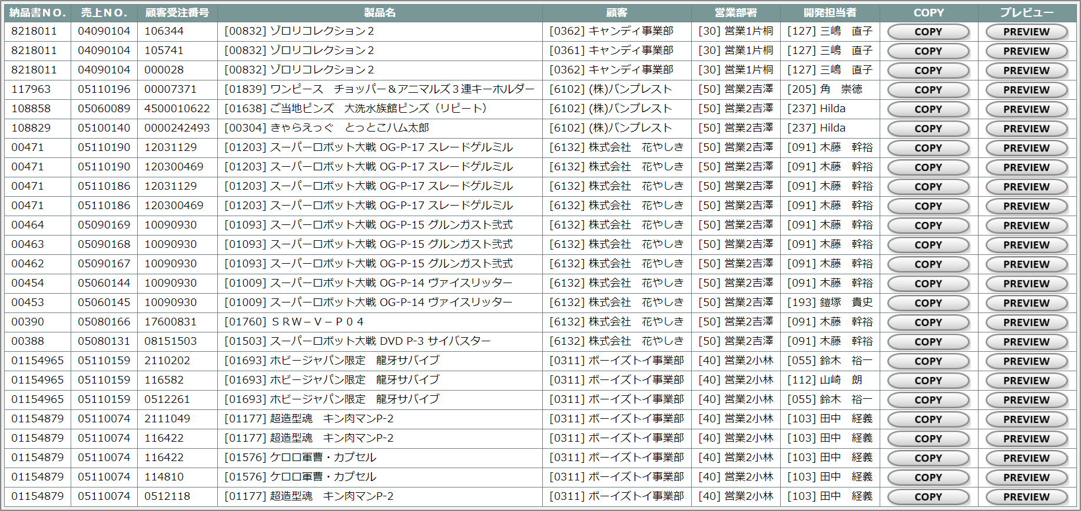

派生画面
1 | U-09-10-1 | 納品伝票プレビュー |  |  |  | 納品伝票のプレビュー(※)を表示する。ここから印刷が可能。この画面は前画面(U-09-10)とは別ウィンドウで表示する。

画面レイアウト

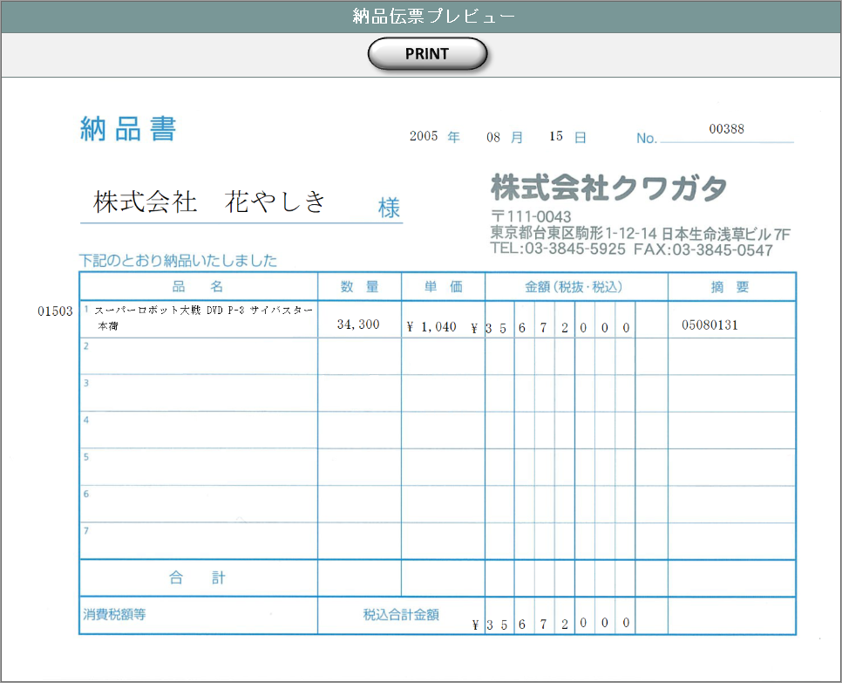

 |  |  |  |  |  |  | ・COPYプレビューの場合

C O P Y

 |  | ※ | 納品伝票は顧客により3種類を使い分ける。本書ではバンダイグループ以外の国内企業に使用する汎用タイプの納品伝票を記載している。
 |  |  | バンダイグループ専用の納品伝票については、『KID'Sシステム改修 画面設計書_分冊4.xlsx』のシート「納品伝票発行」を参照。
 |  |  | もう1種類のDEBIT NOTEは海外企業向けとなるが、現時点ではまだ使用されていない。

項目定義
No. | 名称 |  |  | 部品 |  |  | I/O | 必須 | 形式 |  | 桁数 | 下限 | 上限 | 初期値
1 | 納品書ＮＯ. |  |  | ラベル |  |  | O | - | - |  | - | - | - | m_slip.strslipcode
2 | 売上ＮＯ. |  |  | ラベル |  |  | O | - | - |  | - | - | - | t_slipdetail.strsalescode
3 | 顧客受注番号 |  |  | ラベル |  |  | O | - | - |  | - | - | - | t_slipdetail.strcustomersalescode
4 | 製品コード |  |  | ラベル |  |  | O | - | - |  | - | - | - | t_slipdetail.strproductcode
5 | 製品名 |  |  | ラベル |  |  | O | - | - |  | - | - | - | t_slipdetail.strproductname
6 | 顧客コード |  |  | ラベル |  |  | O | - | - |  | - | - | - | m_slip.strcustomercode
7 | 顧客名 |  |  | ラベル |  |  | O | - | - |  | - | - | - | m_slip.strcustomername
8 | 営業部署コード |  |  | ラベル |  |  | O | - | - |  | - | - | - | m_slip.strgroupcode
9 | 営業部署名 |  |  | ラベル |  |  | O | - | - |  | - | - | - | m_slip.strgroupname
10 | 開発担当者コード |  |  | ラベル |  |  | O | - | - |  | - | - | - | m_slip.strusercode
11 | 開発担当者名 |  |  | ラベル |  |  | O | - | - |  | - | - | - | m_slip.strusername
12 | COPY |  |  | ボタン |  |  | I | - | - |  | - | - | - | 固定値「COPY」
13 | PREVIEW |  |  | ボタン |  |  | I | - | - |  | - | - | - | 固定値「PREVIEW」
14 | PRINT |  |  | ボタン |  |  | I | - | - |  | - | - | - | 固定値「PRINT」

動作定義
No. | 項目 |  |  |  | 動作 |  |  |  |  | 処理
1 | COPY |  |  |  | クリック |  |  |  |  | 納品伝票プレビュー画面(U-09-10-1)を別ウィンドウで表示する。プレビュー表示上に赤で文字列「COPY」をオーバーレイ表示する。

2 | PREVIEW |  |  |  | クリック |  |  |  |  | 納品伝票プレビュー画面(U-09-10-1)を別ウィンドウで表示する
3 | PRINT |  |  |  | クリック |  |  |  |  | 表示中の納品伝票を印刷、m_slip.lngprintcountを+1して更新する

備考
1 | 発注書印刷内容の詳細はシート「帳票・DB項目対比表(2)」および「帳票・DB項目対比表(3)参照。
2 | 本改修により、新規テーブル「納品伝票マスタ」(m_slip)および「納品伝票詳細テーブル」(t_slipdetail)が追加される。
 | 各テーブルの定義については別紙『KID'Sシステム改修 DB定義書_20190315追加分.xlsx』参照。

請求書検索
画面定義
共通情報 |  |  | プロジェクト名 |  | 株式会社クワガタ様向け KID'S 受発注機能改修 |  |  |  |  |  |  |  |  | 作成者 | solcom
 |  |  | システム名 |  | Kuwagata Integrated Dealing System (KID'S) |  |  |  |  |  |  |  |  | 作成日付 | 2019-02-19
 |  |  | 工程名 |  | 基本設計 |  |  |  |  |  |  |  |  | バージョン | 0.6
 |  |  | ドキュメントID |  | KIDS0002 |  |  |  |  |  |  |  |  | 更新者
 |  |  | ドキュメント名 |  | 基本設計 画面設計書 |  |  |  |  |  |  |  |  | 更新日付
書誌情報 |  |  | 画面ID |  | U-09-11
 |  |  | 画面の名称 |  | 請求書検索
 |  |  | 概要 |  | 新規追加画面。帳票出力のため、納品データの検索を行う画面。本画面は元画面(「帳票出力メニュー」U-09-00)と同ウィンドウで遷移する。

画面レイアウト

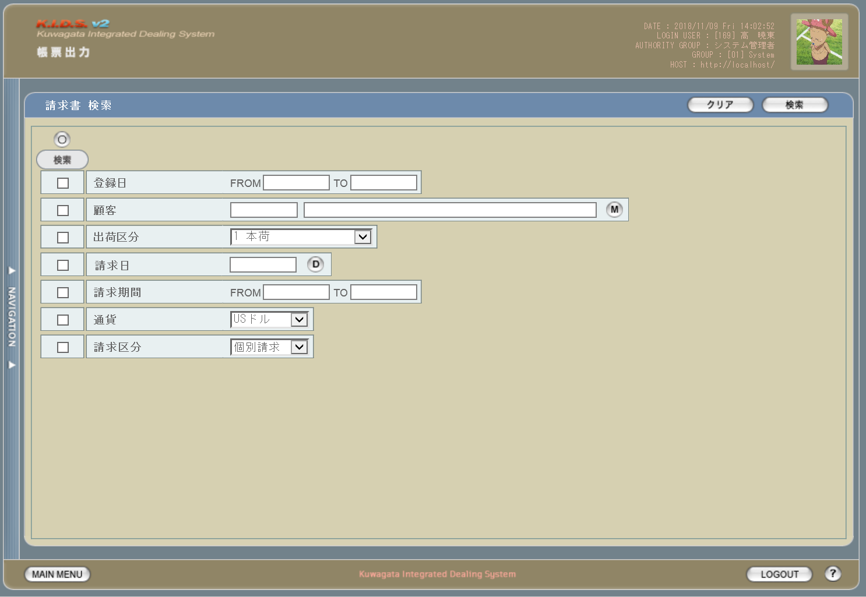

派生画面
1 | U-09-11-1 |  | エラーダイアログ |  |  | 日付・製品コード等、入力値のフォーマットに制限がある項目においてバリデーションエラーが発生した場合に通知する画面。この画面は前画面(U-09-11)上に表示するJavaScript制御のアラートボックスである。

画面レイアウト

 |  |  |  |  |  |  | ・Google Chromeの場合 |  |  |  |  |  | ・Microsoft Edgeの場合
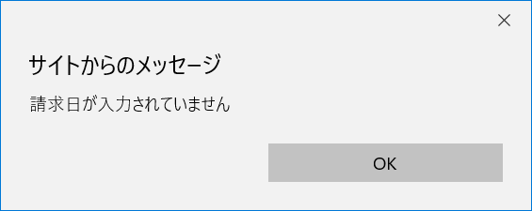

2 | U-09-11-2 |  | エラー画面 |  |  | 検索結果が多すぎる・DBアクセスエラー発生等、何らかの理由で検索が成功しなかったことを通知する画面。この画面は前画面(U-09-11)とは別ウィンドウで表示する。

画面レイアウト

項目定義
No. | 名称 |  |  | 部品 |  |  | I/O | 必須 | 形式 |  | 桁数 | 下限 | 上限 | 初期値
1 | クリア |  |  | ボタン |  |  | I | - | - |  | - | - | - | 固定値「クリア」
2 | 検索 |  |  | ボタン |  |  | I | - | - |  | - | - | - | 固定値「検索」
3 | 検索全項目切替 |  |  | ボタン |  |  | I | - | - |  | - | - | - | OFF
4 | 検索項目チェック |  |  | チェックボックス |  |  | I | - | - |  | - | - | - | OFF
5 | 登録日FROM |  |  | テキストボックス |  |  | I | △ ※1 | yyyy/mm/dd |  | 4+2+2 | - | - | -
6 | 登録日TO |  |  | テキストボックス |  |  | I | △ ※1 | yyyy/mm/dd |  | 4+2+2 | - | - | -
7 | 顧客コード |  |  | テキストボックス |  |  | I | △ ※2 | 直接入力不可 半角英数字 |  | 4 | - | - | -

8 | 顧客名 |  |  | テキストボックス |  |  | I | △ ※2 | 直接入力不可 |  | - | - | - | -
9 | 顧客検索 |  |  | ボタン |  |  | I | - | - |  | - | - | - | ボタン画像
10 | 請求日 |  |  | テキストボックス |  |  | I | - | yyyy/mm/dd 直接入力不可 |  | 4+2+2 | - | - | -
11 | カレンダー |  |  | ボタン |  |  | I | - | - |  | - | - | - | ボタン画像
12 | 請求期間FROM |  |  | テキストボックス |  |  | I | △ ※1 | yyyy/mm/dd |  | 4+2+2 | - | - | -
13 | 請求期間TO |  |  | テキストボックス |  |  | I | △ ※1 | yyyy/mm/dd |  | 4+2+2 | - | - | -
14 | 通貨 |  |  | プルダウン |  |  | I | △ ※2 | - |  | - | - | - | m_monetaryunitからstrmonetaryunitnameを取得

15 | 請求区分 |  |  | プルダウン |  |  | I | △ ※2 | - |  | - | - | - | 請求区分マスタ(m_demand)から取得 ※3
16 | エラーメッセージ |  |  | ラベル |  |  | O | - | - |  | - | - | - | 下記エラーメッセージ参照
17 | OK |  |  | ボタン |  |  | I | - | - |  | - | - | - | 固定値「OK」
18 | エラーメッセージ |  |  | ラベル |  |  | O | - | - |  | - | - | - | 下記エラーメッセージ参照
19 | 閉じる |  |  | ボタン |  |  | I | - | - |  | - | - | - | 固定値「閉じる」
 | ※1 | 該当項目の検索条件チェックがONの場合必須。ただしFROMかTOのどちらかが入力されていればOKとする。
 | ※2 | 該当項目の検索条件チェックがONの場合必須
 | ※3 | 新規作成テーブル

動作定義
No. | 項目 |  |  |  | 動作 |  |  |  |  | 処理
1 | クリア |  |  |  | クリック |  |  |  |  | 入力欄をすべてクリアする
2 | 検索 |  |  |  | クリック |  |  |  |  | バリデーションチェック、検索処理
3 | 検索全項目切替 |  |  |  | クリック |  |  |  |  | 全検索項目チェックのON/OFFを一律に切り替える
4 | 検索項目チェック |  |  |  | 切替 |  |  |  |  | チェックがONの項目を検索条件に含める
7 | 顧客検索 |  |  |  | クリック |  |  |  |  | 改修対象外
8 | カレンダー |  |  |  | クリック |  |  |  |  | 改修対象外

処理定義
No. | 処理名 |  |  |  |  | 処理内容
1 | バリデーションチェック |  |  |  |  | 1 | 検索条件チェックがONの項目が未入力の場合(※1)、下記のエラーメッセージNo.1をセットする
 |  |  |  |  |  | 2 | 登録日FROM・登録日TO・請求期間FROM・請求期間TOのいずれか1件以上が正規表現「^\d{4}\/\d{1,2}\/\d{1,2}$」に一致しない場合、下記のエラーメッセージNo.2をセットする

 |  |  |  |  |  | 3 | 登録日FROM・登録日TO・請求期間FROM・請求期間TOのいずれか1件以上が存在しない日付(2/31等)の場合、下記のエラーメッセージNo.3をセットする

 |  |  |  |  |  | 4 | 登録日FROMが登録日TOよりも未来の日付である場合、または請求期間FROMが請求期間TOよりも未来の日付である場合、下記のエラーメッセージNo.4をセットする

 |  |  |  |  |  | 5 | 登録日FROMが現在の日付よりも未来である場合、下記のエラーメッセージNo.5をセットする
 |  |  |  |  |  | 6 | エラーメッセージがセットされている場合、エラーダイアログ(U-09-11-1)を表示する
2 | 検索処理 |  |  |  |  | 1 | DBアクセスエラー等何らかの理由で検索処理に失敗した場合、下記のエラーメッセージNo.6をセットする
 |  |  |  |  |  | 2 | 検索結果件数が1000件を超える場合、下記のエラーメッセージNo.7をセットする
 |  |  |  |  |  | 3 | エラーメッセージがセットされている場合、エラー画面(U-09-11-2)を別ウィンドウで開く
 | ※1 | 登録日・請求期間の検索条件チェックがONの場合、FROMかTOのどちらかが入力してあれば可。

エラーメッセージ
No. | エラー内容 |  |  |  |  |  |  |  |  | エラーメッセージ ※
1 | バリデーションチェックNo.1でエラー発生 |  |  |  |  |  |  |  |  | 〇〇が入力されていません
2 | バリデーションチェックNo.2でエラー発生 |  |  |  |  |  |  |  |  | 〇〇の年月日を正しく指定してください
3 | バリデーションチェックNo.3でエラー発生 |  |  |  |  |  |  |  |  | 〇〇に存在しない日付が指定されました
4 | バリデーションチェックNo.4でエラー発生 |  |  |  |  |  |  |  |  | 〇〇FROMに〇〇TOより未来の日付が指定されました
5 | バリデーションチェックNo.5でエラー発生 |  |  |  |  |  |  |  |  | 登録日FROMに未来の日付が指定されました
6 | 検索処理に失敗した場合 |  |  |  |  |  |  |  |  | 発注書データの検索に失敗しました
7 | 検索結果件数が1000件を超える場合 |  |  |  |  |  |  |  |  | 検索結果が多いため条件を絞り込んでください 1000
 | ※ | 「〇〇」にはエラーが発生した箇所(「登録日FROM」等)が入る

請求書一覧
画面定義
共通情報 |  | プロジェクト名 |  | 株式会社クワガタ様向け KID'S 受発注機能改修 |  |  |  |  |  |  |  | 作成者 | solcom
 |  | システム名 |  | Kuwagata Integrated Dealing System (KID'S) |  |  |  |  |  |  |  | 作成日付 | 2019-02-19
 |  | 工程名 |  | 基本設計 |  |  |  |  |  |  |  | バージョン | 0.6
 |  | ドキュメントID |  | KIDS0002 |  |  |  |  |  |  |  | 更新者
 |  | ドキュメント名 |  | 基本設計 画面設計書 |  |  |  |  |  |  |  | 更新日付
書誌情報 |  | 画面ID |  | U-09-12
 |  | 画面の名称 |  | 請求書一覧
 |  | 概要 |  | 新規追加画面。請求書の検索結果一覧を表示する画面。この画面は前画面(「請求書検索」U-09-11)とは別ウィンドウで表示する。

画面レイアウト

派生画面
1 | U-09-13-1 | 請求書プレビュー画面 |  |  | 請求書のプレビューを表示する。ここから印刷が可能。この画面は前画面(U-09-13)とは別ウィンドウで表示する。
画面レイアウト

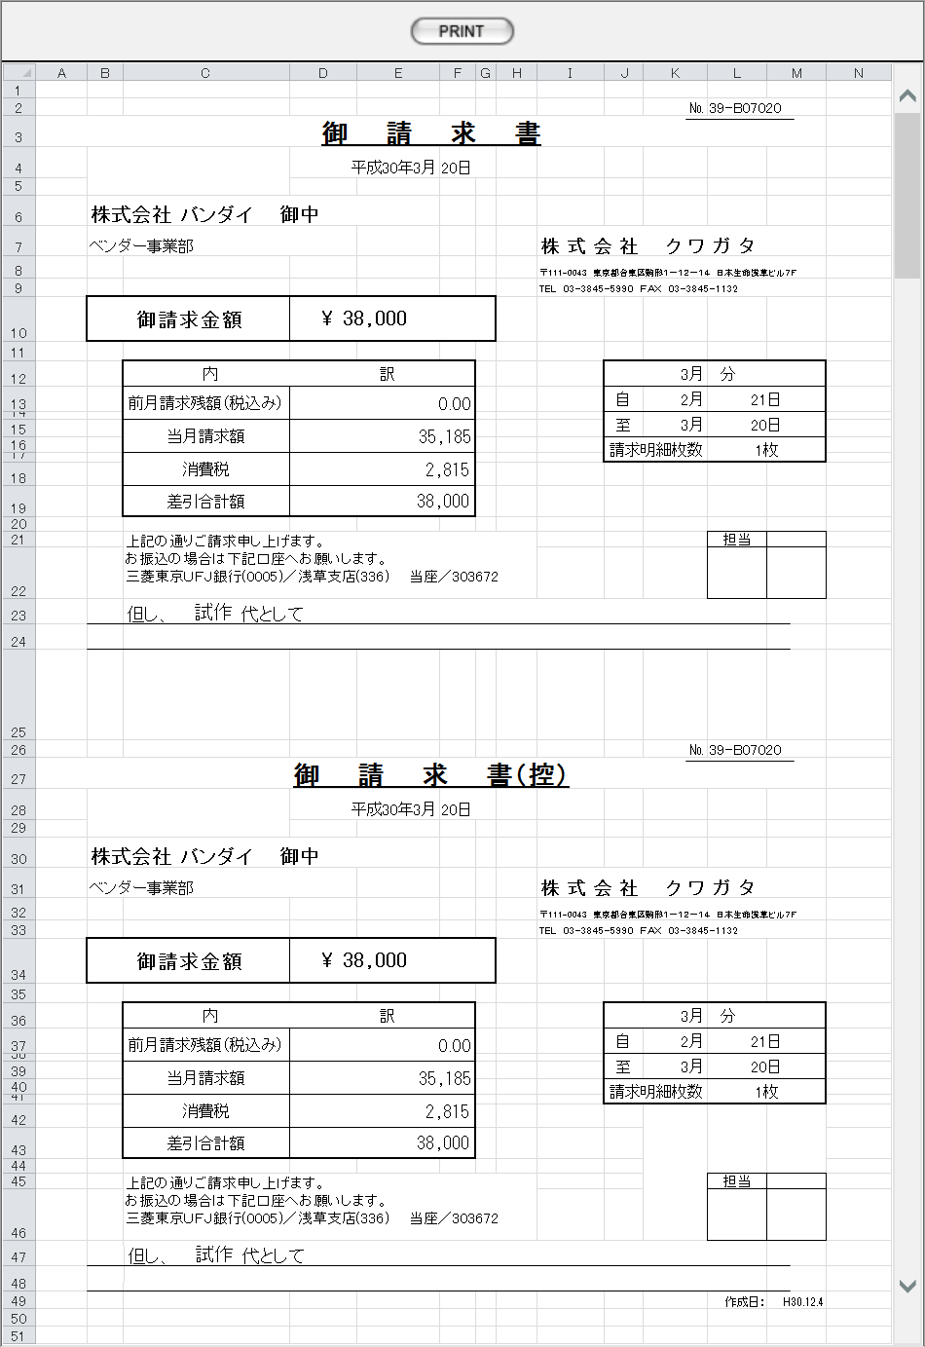

項目定義
No. | 名称 |  | 部品 |  | I/O | 必須 | 形式 |  | 桁数 | 下限 | 上限 | 初期値
1 | 請求書ＮＯ. |  | ラベル |  | O | - | - |  | - | - | - | m_invoice.strinvoicecode
2 | 請求日 |  | ラベル |  | O | - | - |  | - | - | - | m_invoice.dtminvoicedate
3 | 顧客コード |  | ラベル |  | O | - | - |  | - | - | - | m_invoice.strcustomercode
4 | 顧客名 |  | ラベル |  | O | - | - |  | - | - | - | m_invoice.strcustomername
5 | 請求区分 |  | ラベル |  | O | - | - |  | - | - | - | m_invoice.strdemandname
6 | 請求期間 |  | ラベル |  | O | - | - |  | - | - | - | t_invoicedetail.dtminvoicestartdate t_invoicedetail.dtminvoiceenddate

7 | 通貨 |  | ラベル |  | O | - | - |  | - | - | - | m_invoice.strmonetaryunitname
8 | 請求額 |  | ラベル |  | O | - | - |  | - | - | - | t_invoicedetail.cursubstractamount
9 | 出荷区分 |  | ラベル |  | O | - | - |  | - | - | - | t_invoicedetail.strsalesclassname
10 | COPY |  | ボタン |  | I | - | - |  | - | - | - | 固定値「COPY」
11 | PREVIEW |  | ボタン |  | I | - | - |  | - | - | - | 固定値「PREVIEW」
12 | PRINT |  | ボタン |  | I | - | - |  | - | - | - | 固定値「PRINT」

動作定義
No. | 項目 |  |  | 動作 |  |  |  | 処理
1 | PREVIEW |  |  | クリック |  |  |  | 請求書プレビュー画面(U-09-13-1)を別ウィンドウで表示する
2 | COPY |  |  | クリック |  |  |  | 請求書プレビュー画面(U-09-13-1)を別ウィンドウで表示する。プレビュー中に赤で文字列「COPY」をオーバーレイ表示する。

3 | PRINT |  |  | クリック |  |  |  | プレビュー表示中の発注書を印刷、印刷回数(m_invoice.lngprintcount)を+1して更新する

備考
1 | 請求書印刷内容の詳細はシート「帳票・DB項目対比表(4)」参照。
2 | 本改修により、新規テーブル「請求書マスタ」(m_invoice)および「請求書詳細テーブル」(t_invoicedetail)が追加される。
 | 各テーブルの定義については別紙『KID'Sシステム改修 DB定義書_20190315追加分.xlsx』参照。

見積原価書
画面定義
共通情報 |  | プロジェクト名 |  | 株式会社クワガタ様向け KID'S 受発注機能改修 |  |  |  |  |  |  |  | 作成者 | solcom
 |  | システム名 |  | Kuwagata Integrated Dealing System (KID'S) |  |  |  |  |  |  |  | 作成日付 | 2019-02-19
 |  | 工程名 |  | 基本設計 |  |  |  |  |  |  |  | バージョン | 0.6
 |  | ドキュメントID |  | KIDS0002 |  |  |  |  |  |  |  | 更新者
 |  | ドキュメント名 |  | 基本設計 画面設計書 |  |  |  |  |  |  |  | 更新日付
書誌情報 |  | 画面ID |  | U-10-05
 |  | 画面の名称 |  | 見積原価書
 |  | 概要 |  | 本改修により廃止。見積原価書のエクスポートは見積原価プレビュー画面(U-03-06)より行う。

画面レイアウト

本改修により廃止

派生画面
なし

項目定義
No. | 名称 |  | 部品 |  | I/O | 必須 | 形式 |  | 桁数 | 下限 | 上限 | 初期値
- | - |  | - |  | - | - | - |  | - | - | - | -

動作定義
No. | 項目 |  |  | 動作 |  |  |  | 処理
- | - |  |  | - |  |  |  | -

アップロード
画面定義
共通情報 |  | プロジェクト名 |  | 株式会社クワガタ様向け KID'S 受発注機能改修 |  |  |  |  |  |  |  | 作成者 | solcom
 |  | システム名 |  | Kuwagata Integrated Dealing System (KID'S) |  |  |  |  |  |  |  | 作成日付 | 2019-02-19
 |  | 工程名 |  | 基本設計 |  |  |  |  |  |  |  | バージョン | 0.6
 |  | ドキュメントID |  | KIDS0002 |  |  |  |  |  |  |  | 更新者
 |  | ドキュメント名 |  | 基本設計 画面設計書 |  |  |  |  |  |  |  | 更新日付
書誌情報 |  | 画面ID |  | U-11-01
 |  | 画面の名称 |  | アップロード
 |  | 概要 |  | 本改修により廃止。見積原価アップロード(U-03-01)と同一機能のため廃止とする。

画面レイアウト

本改修により廃止

派生画面
なし

項目定義
No. | 名称 |  | 部品 |  | I/O | 必須 | 形式 |  | 桁数 | 下限 | 上限 | 初期値
- | - |  | - |  | - | - | - |  | - | - | - | -

動作定義
No. | 項目 |  |  | 動作 |  |  |  | 処理
- | - |  |  | - |  |  |  | -

帳票・DB項目対比表(1)
・発注書
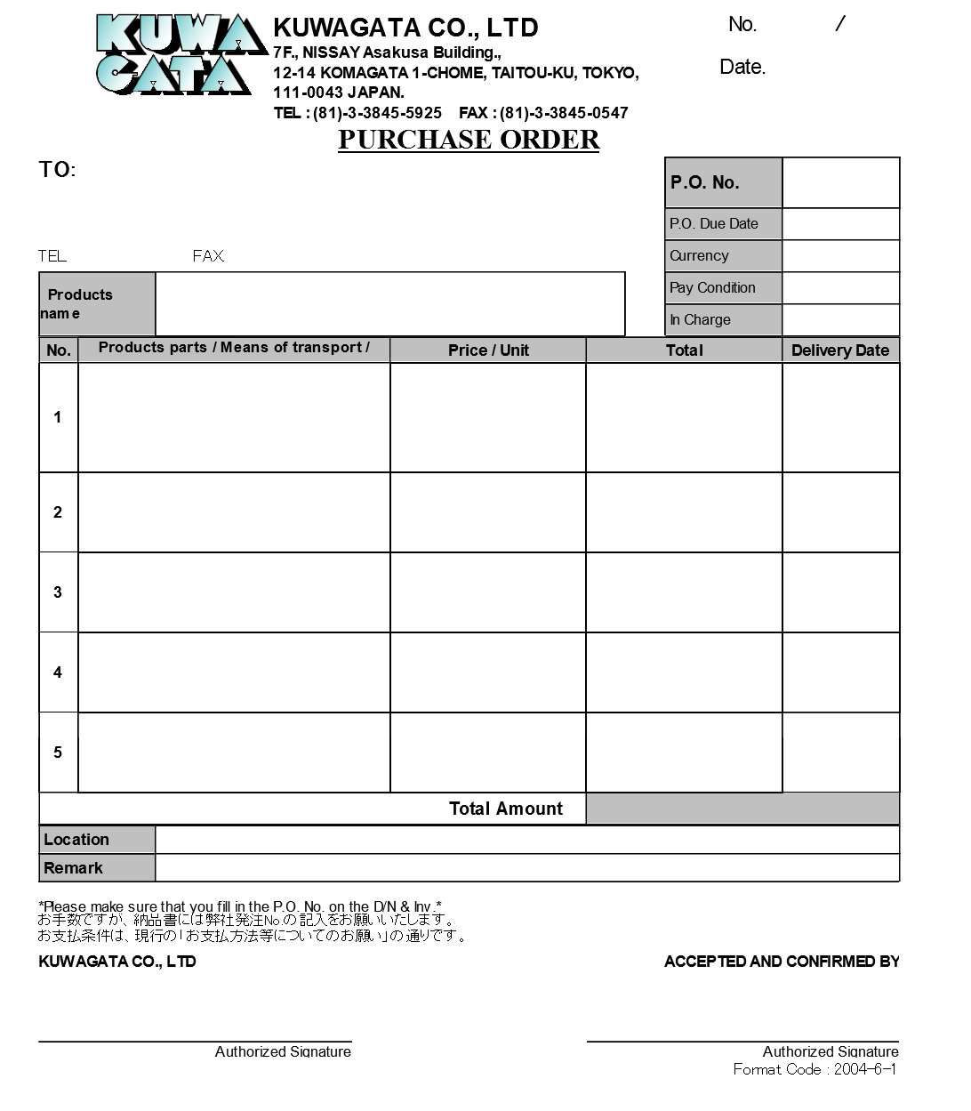
1
2

3

4
8
5
9
6
7
10

14
11
13
15
12

16
19
17
20
21
22
23
24
18

22
25
26
27

 | 1 | 現在枚数 |  | ※1
 | 2 | 総枚数 |  | m_purchaseorder.lngallpurchasecount
 | 3 | 作成日 |  | m_purchaseorder.dtminsertdate
 | 4 | 仕入先社名 |  | m_purchaseorder.strcustomername
 | 5 | 仕入先住所 |  | m_purchaseorder.strcustomercompanyaddress
 | 6 | 仕入先TEL番号 |  | m_purchaseorder.strcustomercompanytel
 | 7 | 仕入先FAX番号 |  | m_purchaseorder.strcustomercompanyfax
 | 8 | 発注ＮＯ. |  | m_purchaseorder.strordercode
 | 9 | 発注有効期限日 |  | m_purchaseorder.dtmexpirationdate
 | 10 | 通貨名 |  | m_purchaseorder.strmonetaryunitname
 | 11 | 支払条件 |  | m_purchaseorder.strpayconditionname
 | 12 | 営業部署名 |  | m_purchaseorder.strgroupname
 | 13 | 製品コード |  | m_purchaseorder.strproductcode
 | 14 | 製品名 |  | m_purchaseorder.strproductname
 | 15 | 製品名（英語） |  | m_purchaseorder.strproductenglishname
 | 16 | 仕入部品名 |  | t_purchaseorderdetail.strstockitemname
 | 17 | 運搬方法 |  | t_purchaseorderdetail.strdeliverymethodname
 | 18 | 明細備考 |  | t_purchaseorderdetail.strnote
 | 19 | 単価 |  | t_purchaseorderdetail.curproductprice
 | 20 | 数量 |  | t_purchaseorderdetail.lngproductquantity
 | 21 | 単位 |  | t_purchaseorderdetail.strproductunitname
 | 22 | 通貨記号 |  | t_purchaseorderdetail.strmonetaryunitsign
 | 23 | 小計 |  | t_purchaseorderdetail.cursubtotalprice
 | 24 | 納期 |  | t_purchaseorderdetail.dtmdeliverydate
 | 25 | 合計金額 |  | m_purchaseorder.curtotalprice ※2
 | 26 | 納品場所名 |  | m_purchaseorder.strdeliveryplacename
 | 27 | 備考 |  | m_purchaseorder.strnote
 |  | ※1 | 1から開始、印刷する明細行5行ごとに+1
 |  | ※2 | 印刷する発注書の総枚数が2枚以上の場合、最後の1枚のみに印刷する

帳票・DB項目対比表(2)
・バンダイグループ用納品伝票

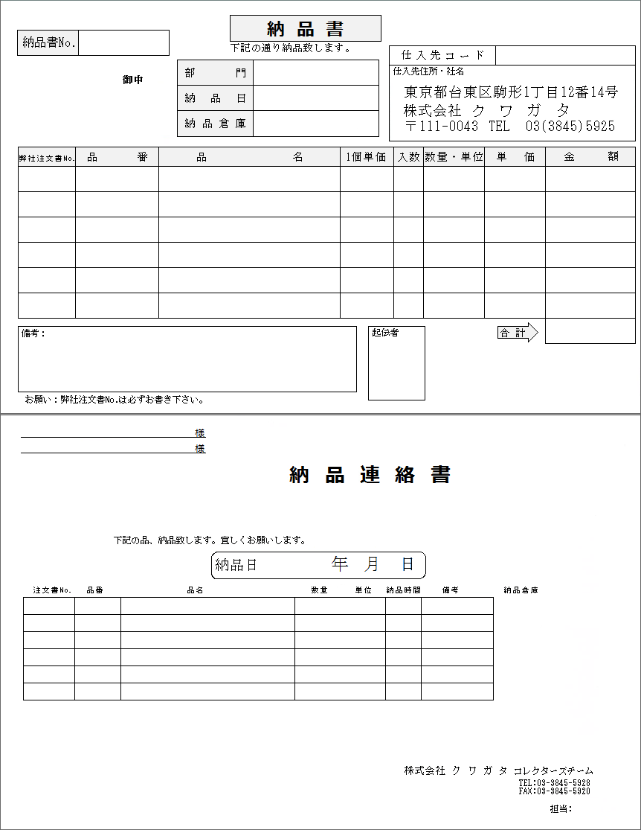

1
7

2
4
3
5

6

8
9
10
15
16
17
15
18
11
12
13
14

19
20
21
22

2
23
6
24

5
※1
8
9
10
16
17
13
22
6
11
12
14

4

25

 | 1 | 納品書No. |  | m_slip.strslipcode
 | 2 | 顧客社名 |  | m_slip.strcustomercompanyame
 | 3 | 顧客名 |  | m_slip.strcustomername
 | 4 | 営業部署名 |  | m_slip.strgroupname
 | 5 | 納品日 |  | m_slip.dtmdeliverydate ※2
 | 6 | 納品場所名 |  | m_slip.strdeliveryplacename
 | 7 | 仕入先コード |  | m_slip.strpurchasecode
 | 8 | 顧客受注番号 |  | t_slipdetail.strcustomersalescode
 | 9 | 顧客品番 |  | t_slipdetail.strgoodscode
 | 10 | 製品名 |  | t_slipdetail.strproductname
 | 11 | 製品コード |  | t_slipdetail.strproductcode | ※4
※3 | 12 | 売上No. |  | t_slipdetail.strsalescode
 | 13 | 売上区分 |  | t_slipdetail.strsalesclassname | ※5
 | 14 | 明細備考 |  | t_slipdetail.strnote
 | 15 | 単価 |  | t_slipdetail.curproductprice
 | 16 | 数量 |  | t_slipdetail.lngproductquantity
 | 17 | 単位 |  | t_slipdetail.strproductunitname
 | 18 | 小計 |  | t_slipdetail.cursubtotalprice
 | 19 | 通貨記号 |  | m_slip.strmonetaryunitsign
 | 20 | 合計金額 |  | m_slip.curtotalprice
 | 21 | 備考 |  | m_slip.strnote
 | 22 | 課税区分 |  | m_slip.strtaxclassname ※5
 | 23 | 顧客担当者名 |  | m_slip.strcustomerusername
 | 24 | 納品場所担当者名 |  | m_slip.strdeliveryplaceusername
 | 25 | 開発担当者名 |  | m_slip.strusername
 |  | ※1 | 明細行1行ごとにマス目も印刷する
 |  | ※2 | 納品連絡書では年・月・日に分解してそれぞれの欄に印刷する
 |  | ※3 | できるだけ1マスに収めて印刷する
 |  | ※4
 |  | ※5

帳票・DB項目対比表(3)
・汎用(市販)納品伝票

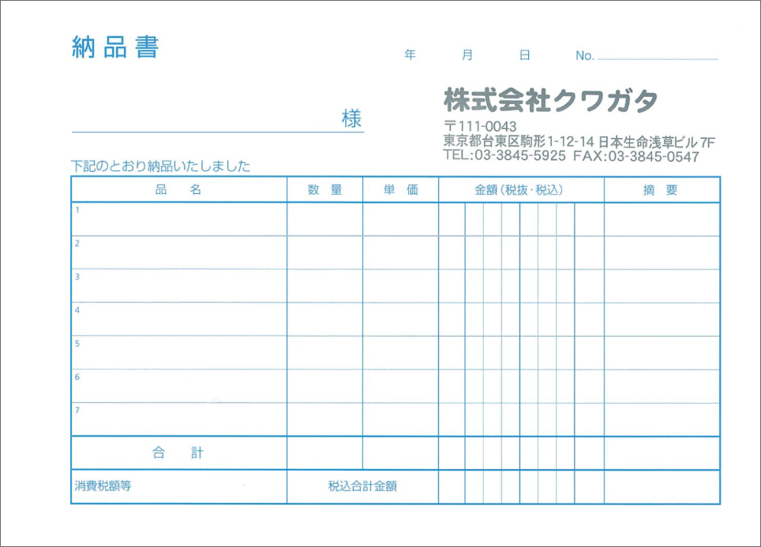

1
2

3

5
4
6
7
8
9
11
10
12

11
13

 | 1 | 納品日 |  | m_slip.dtmdeliverydate ※1
 | 2 | 納品書No. |  | m_slip.strslipcode
 | 3 | 顧客社名 |  | m_slip.strcustomercompanyname
 | 4 | 製品コード |  | t_slipdetail.strproductcode
 | 5 | 製品名 |  | t_slipdetail.strproductname
 | 6 | 売上区分 |  | t_slipdetail.strsalesclassname | ※2
 | 7 | 明細備考 |  | t_slipdetail.strnote
 | 8 | 数量 |  | t_slipdetail.lngproductquantity
 | 9 | 単価 |  | t_slipdetail.curproductprice
 | 10 | 小計 |  | t_slipdetail.cursubtotalprice ※3
 | 11 | 通貨記号 |  | m_slipstrmonetaryunitsign
 | 12 | 売上No. |  | t_slipdetail.strsalescode
 | 13 | 合計金額 |  | m_slip.curtotalprice ※3
 |  | ※1 | 年・月・日に分解してそれぞれの欄に印刷する
 |  | ※2 | できるだけ1マスに収めて印刷する
 |  | ※3 | 1マスに1桁ずつ収めて印刷する

帳票・DB項目対比表(4)
・請求書

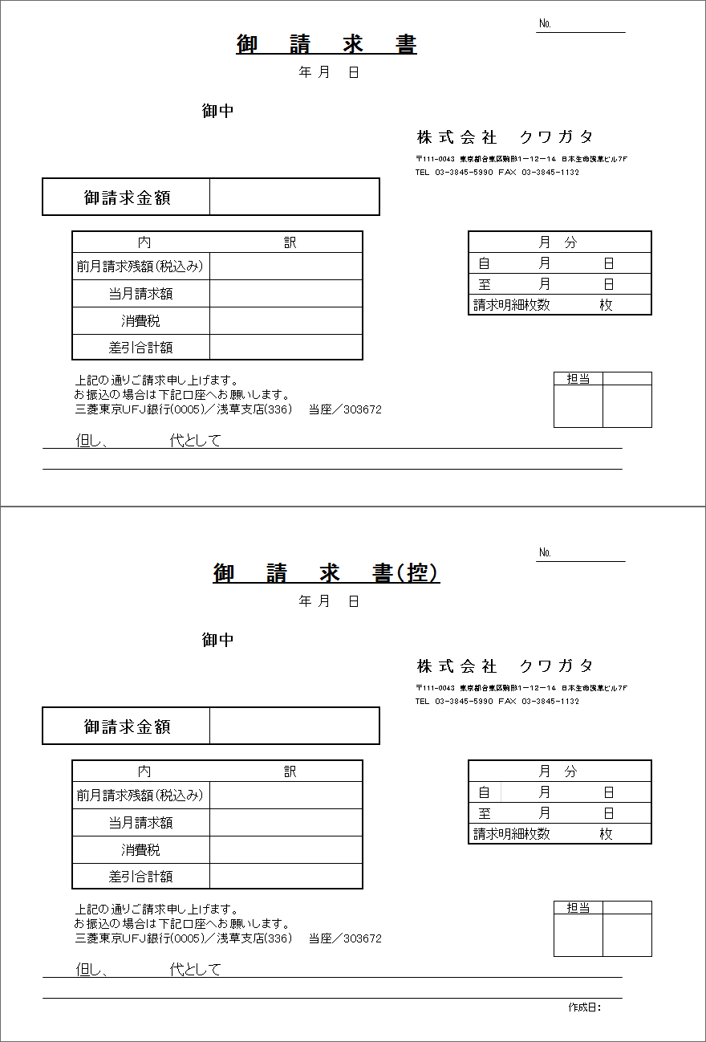
1

2

3
4

5
6

11
7
12
13
8
14
9
15
10

16
17

18

 | 1 | 請求書No. |  | m_invoice.strinvoicecode
 | 2 | 請求日 |  | m_invoice.dtminvoicedate ※1
 | 3 | 顧客社名 |  | m_invoice.strcustomercompanyname
 | 4 | 顧客名 |  | m_invoice.strcustomername
 | 5 | 通貨単位 |  | m_invoice.strmonetaryunitsign
 | 6 | 請求金額 |  | m_invoice.curtotalamount
 | 7 | 前月請求残額 |  | t_invoicedetail.curlastmonthbalance
 | 8 | 当月請求額 |  | t_invoicedetail.curthismonthamount
 | 9 | 消費税 |  | t_invoicedetail.curtaxprice
 | 10 | 差引合計額 |  | t_invoicedetail.cursusbstractamount
 | 11 | 請求月 |  | m_invoice.lnginvoicemonth
 | 12 | 請求期間開始日 |  | t_invoicedetail.dtminvoicestartdate ※2
 | 13 | 請求期間終了日 |  | t_invoicedetail.dtminvoiceenddate ※2
 | 14 | 請求明細枚数 |  | t_invoicedetail.lnginvoicedetailno ※3
 | 15 | 請求明細全枚数 |  | m_invoice.lngallinvoicecount ※3
 | 16 | 出荷区分 |  | t_invoicedetail.strsalesclassname
 | 17 | 備考 |  | t_invoicedetail.strnote
 | 18 | 作成日 |  | m_invoice.dtminsertdate ※4
 |  | ※1 | 和暦に変換してから「年」「月」「日」に分割し、それぞれの欄に印刷する
 |  | ※2 | 「月」「日」に分割し、それぞれの欄に印刷する
 |  | ※3 | 全枚数が1枚の場合は「1」のみ、2枚以上の場合は「明細枚数 / 全枚数」形式で印刷する
 |  | ※4 | 和暦に変換して「(年号省略形).yy.mm.dd」形式で印刷する

